UAT-PBI-014-001
Test Case Design and Test Results
Test Scenario ID: | UAT-PBI-014-001 |  |  | Project ID : | PID-003-001
Test Scenario Name: | ทดสอบการเชื่อมต่อบัญชี Line ผู้ติดต่อฉุกเฉินด้วยการแสกนสำเร็จ |  |  | Version : | V.1
UAT Name: | เว็บไซต์ ไปนำแหน่ (Painamnae), Line: Painamnae Official |  |  | Test date : | 2026-03-17
Module: | การจัดการบัญชีผู้ใช้, ผู้ติดต่อฉุกเฉิน |  |  | Tested by: | วัฒนพงศ์ วิชาโคตร
Test Environtment : | Hardware Operating System: Windows 10 Pro 64-bit Software Google Chrome Version: 144.0.7559.133 (64 บิต) Line: version 26.2.0 |  |  | Test Strategy : | ผู้ทดสอบทำการทดสอบระดับ User acceptance test (UAT) ด้วยวิธีการทดสอบแบบแมนนวล (Manual test)
Description: | เพื่อตรวจสอบความถูกต้องของฟีเจอร์การเพิ่มผู้ติดต่อฉุกเฉินในฝั่งของผู้โดยสาร โดยมุ่งเน้นทดสอบกระบวนการนำเข้าข้อมูลผู้ติดต่อบนเว็บไซต์ และการผูกบัญชีผู้ติดต่อเข้ากับระบบผ่านแอปพลิเคชัน LINE ด้วยวิธีการสแกน QR Code พร้อมทั้งกรอกรหัสยืนยันตัวตน
Pre-requisite: | 1. มีบัญชีผู้ใช้ (Passenger) ที่ผ่านการสมัครสมาชิกและยืนยันตัวตนในระบบ "ไปนำแหน่" เรียบร้อยแล้ว (มีอีเมลและรหัสผ่านที่ถูกต้องตามฟอร์แมต) 2. บัญชีผู้โดยสารดังกล่าวได้ทำการจองที่นั่งและได้รับการยืนยันจากคนขับเรียบร้อยแล้ว 3. ฝั่งผู้ติดต่อฉุกเฉินมีสมาร์ทโฟนที่ติดตั้งแอปพลิเคชัน LINE, มีการล็อกอินเข้าใช้งานเรียบร้อย และกล้องสามารถสแกน QR Code ได้ 4. ระบบ LINE Official Account (Painamnae Official) ของฝั่งเซิร์ฟเวอร์เปิดสถานะพร้อมใช้งานและรับส่งข้อความได้ตามปกติ
Test methodology and test process: | ผู้ทดสอบทำการตรวจสอบการทำงานส่วนของการเชื่อมต่อผู้ติดต่อของฝ่ายผู้โดยสาร ในเงื่อนไขกรณีดังต่อไปนี้ เงื่อนไขของผู้โดยสาร (1) ผู้ใช้ต้องกรอก ชื่อผู้ใช้ อีเมล และ รหัสผ่านให้ครบถ้วน (2) ผู้ใช้ต้องกรอก ชื่อ-นามสกุล เบอร์โทรศัพท์ และเลือกเพศให้ครบถ้วน (3) ผู้ใช้ต้องแนบรูปบัตรประชาชน รูปถ่ายใบหน้า กรอกรหัสบัตรประชาชน 13 หลัก และวันหมดอายุของบัตรให้ครบถ้วน พร้อมทั้งให้ติ๊กยืนยัน “ข้าพเจ้ายินยอมรับเงื่อนไขการใช้งาน” (4) ฟอร์แมตของ Username/mail ที่อนุญาตให้กรอกคือชื่อผู้ใช้หรืออีเมล์ที่ได้สมัครไปก่อนหน้าเพื่อทำการเข้าสู่ระบบ ให้เลือกกรอกอย่างใดอย่างหนึ่งเท่านั้น โดยกำหนดให้มีความยาวระหว่าง 4-20 ตัวอักษร อักษรภาษาอังกฤษใช้ a-z, A-Z ตัวเลข 0-9 ตัว และอักขระพิเศษ (_) เท่านั้น (5) ฟอร์แมตของ Password ที่อนุญาตให้กรอกคือ ต้องมีความยาวไม่น้อยกว่า 8 ตัวอักษร โดยที่เป็นตัวเลข 0-9 และตัวอักษร a-z, A-Z เท่านั้น (6) กรณีที่เป็นผู้โดยสารต้องทำการจองที่นั่งก่อน ต้องกรอก จำนวนที่นั่งที่ต้องการจอง เลือกจุดขึ้นรถ เลือกจุดลงรถ และรอคนขับยืนยันการจองให้เรียบร้อยก่อน เงื่อนไขของผู้ติดต่อ (1) ผู้ติดต่อต้องมีบัญชี Line ที่มีการสมัครสมาชิก และเข้าใช้งานไลน์ เรียบร้อยแล้ว (2) ในกรณีที่มีทดสอบการแสกนเพื่อเพิ่มบัญชีทางการ Painamnae Official โทรศัพท์ของผู้ใช้งานต้องสามารถแสกนได้ กระบวนการทดสอบมีขั้นตอนการดำเนินงานดังต่อไปนี้ (1) เปิดเว็บไซต์ (2) กรอกข้อมูลและเข้าสู่ระบบ (3) กดปุ่มโปรไฟล์ของตัวเอง และเลือกกดปุ่ม "บัญชีของฉัน" (4) กดปุ่ม "ผู้ติดต่อฉุกเฉิน" (5) กดปุ่ม "เพิ่มผู้ติดต่อ" (6) กรอกข้อมูลรายละเอียดผู้ติดต่อให้ครบถ้วน (ชื่อ-นามสกุล, เลือกความสัมพันธ์, เบอร์โทรศัพท์, อีเมล) (7) กดปุ่ม "บันทึก" (8) ให้ผู้ติดต่อแสกน QR Code และเพิ่มบัญชีทางการของ Painamnae Official (9) ให้ผู้ติดต่อกรอกรหัสที่ให้ผู้โดยสารลงในช่องข้อความ และกดส่ง (10) ปิดเว็บไซต์
User Story | Test case ID | No. | Test Case Steps & Inputs | Expected Result | Actual Result | Screenshot | Status (Pass/Fail/No run)
PBI 14 - As a passenger, I want people in my emergency contact to check on my location from time to time so that they know I am whereabout. | TC-EMG-01 | 1 | เปิดเว็บไซต์ และล็อคอิน: 1. เปิดเว็บไซต์ https://csse4269.cpkku.com/ และมีการแสดงข้อความ "ไปนำแหน่" | แสดงหน้าเว็ปไซต์ ไปนำแหน่ | ระบบแสดงหน้าเว็ปไซต์ไปนำแหน่สำเร็จ | 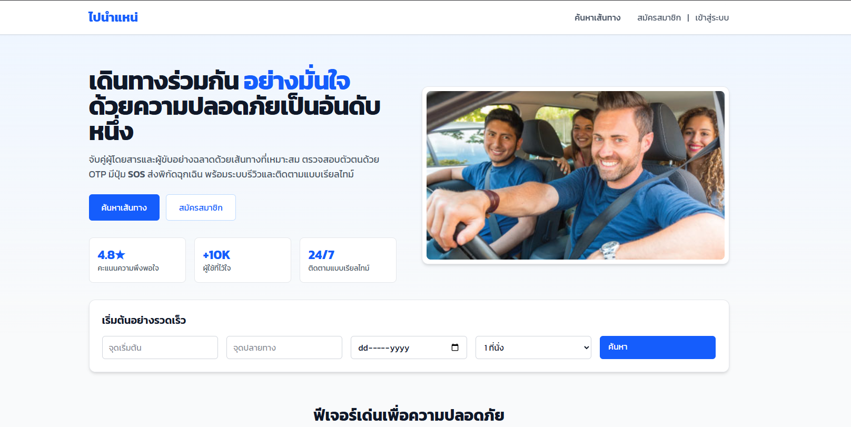 | pass
 |  | 2 | เข้าสู่ระบบสำเร็จ: 1. กดปุ่ม "เข้าสูระบบ" 2. กรอกข้อมูลที่ช่อง ชื่อผู้ใช้ หรือ อีเมล = "phatcharida.f@kkumail.com" 3. กรอกข้อมูลที่ช่อง รหัสผ่าน = "Ma123456789" 4. กดปุ่ม "เข้าสู่ระบบ" | แสดงหน้าเว็ปไซต์ โดยมี Title เป็น "ไปนำแหน่" และแสดงข้อความ "เดินทางร่วมกัน อย่างมั่นใจ ด้วยความปลอดภัยเป็นอันดับหนึ่ง" | -ระบบตรวจสอบข้อมูลผู้ใช้ถูกต้องผู้ใช้สามารถเข้าสู่ระบบได้สำเร็จ -ระบบนำไปยังหน้า Home และแสดง Title "ไปนำแหน่" -แสดงข้อความ "เดินทางร่วมกัน อย่างมั่นใจ ด้วยความปลอดภัยเป็นอันดับหนึ่ง" | 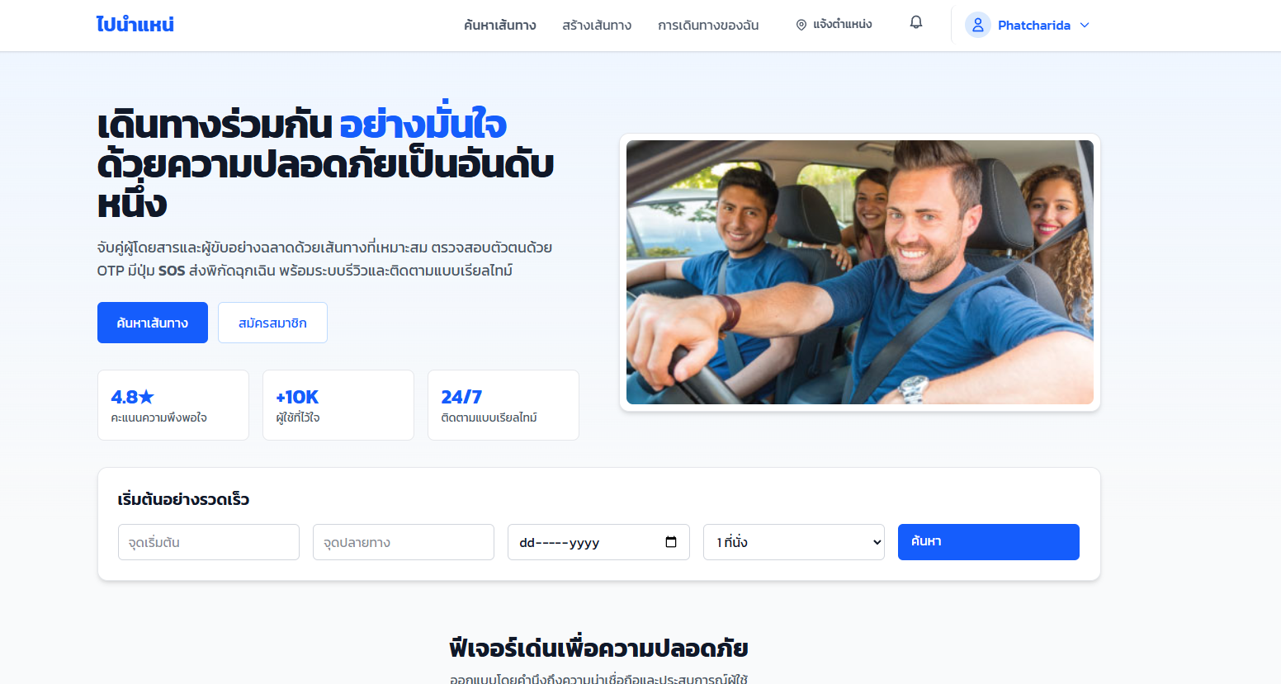 | pass
 |  | 3 | เข้าไปที่หน้า ผู้ติดต่อฉุกเฉิน: 1. กดที่ปุ่มโปรไฟล์ตัวเอง ที่ชื่อว่า "Phatcharida" 2. กดปุ่ม "บัญชีของฉัน" 3.กดปุ่ม "ผู้ติดต่อฉุกเฉิน" | ระบบเข้าสู่หน้า ผู้ติดต่อฉุกเฉิน ของผู้โดยสาร - แสดงตาราง 'ผู้ติดต่อฉุกเฉิน' - มีปุ่ม '+ เพิ่มผู้ติดต่อ' - มีปุ่ม 'ประวัติการแจ้ง' | -ระบบนำผู้ใช้ไปยังหน้าผู้ติดต่อฉุกเฉินได้สำเร็จ -แสดงตารางรายการผู้ติดต่อฉุกเฉิน -แสดงปุ่ม "+ เพิ่มผู้ติดต่อ" และ "ประวัติการแจ้ง" ครบถ้วน | 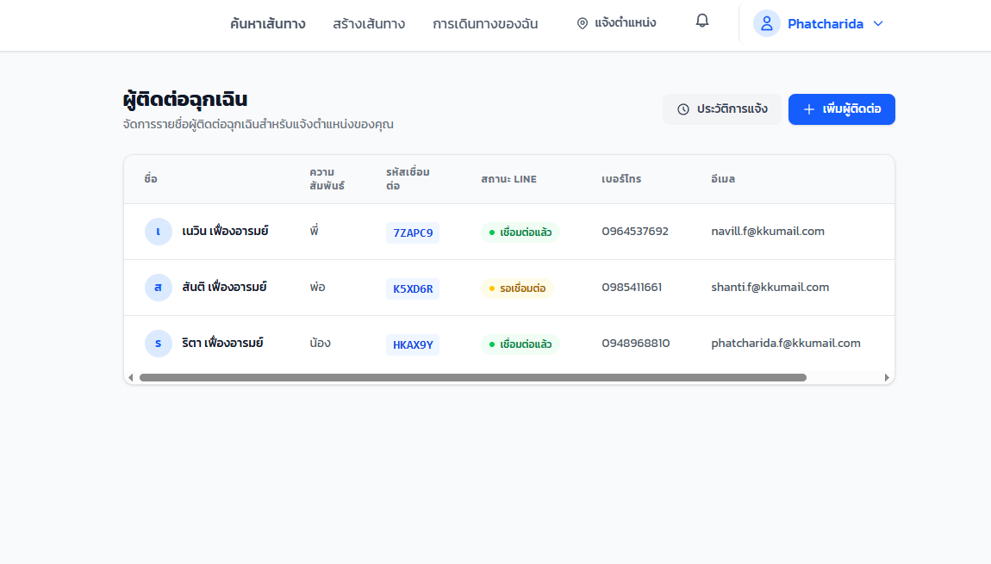 | pass
 |  | 4 | เพิ่มผู้ติดต่อ: 1. กดปุ่ม "+ เพิ่มผู้ติดต่อ" 2. ชื่อผู้ติดต่อ = "สมศรี ดวงตา" 3. ความสัมพันธ์ = "แม่" 4. เบอร์โทร = "0987456321" 5. อีเมล = "Somsri.d@gmail.com" 6. กดปุ่ม "บันทึก" | - ระบบบันทึกข้อมูลสำเร็จ - แสดงรายการในตารางพร้อมรหัสเชื่อมต่อ - แสดง "รอเชื่อมต่อ" | -ระบบบันทึกข้อมูลผู้ติดต่อได้สำเร็จโดยไม่มีข้อผิดพลาด -ข้อมูลผู้ติดต่อใหม่แสดงในตารางทันที -ระบบสร้างรหัสเชื่อมต่อให้โดยอัตโนมัติ -สถานะผู้ติดต่อแสดงเป็น "รอเชื่อมต่อ" | 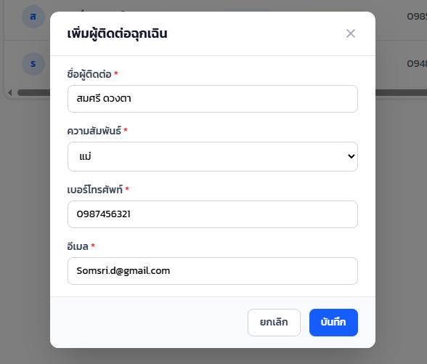 | pass
 |  | 5 | ผู้ติดต่อสแกน QR Code: 1. ผู้ติดต่อสแกน QR Code ด้วย LINE 2. พิมพ์รหัส 6 หลัก = "EVK8RD" ใน LINE Chat ของ LINE และกดส่ง | - ระบบรับรหัสและผูกบัญชี LINE กับผู้ติดต่อสำเร็จ -LINE ส่งข้อความยืนยันการเชื่อมต่อสำเร็จไปยังผู้ติดต่อ -สถานะใน LINE เปลี่ยนจาก "รอเชื่อมต่อ" เป็น "เชื่อมต่อแล้ว" | -ระบบสามารถรับรหัสจาก LINE ได้ถูกต้อง -ระบบผูกบัญชี LINE กับผู้ติดต่อสำเร็จ -ระบบส่งข้อความยืนยันการเชื่อมต่อไปยัง LINE ของผู้ติดต่อสำเร็จ -สถานะผู้ติดต่ออัปเดตเป็น "เชื่อมต่อแล้ว" | 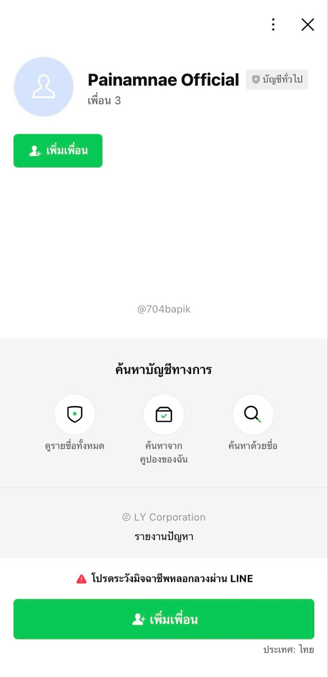 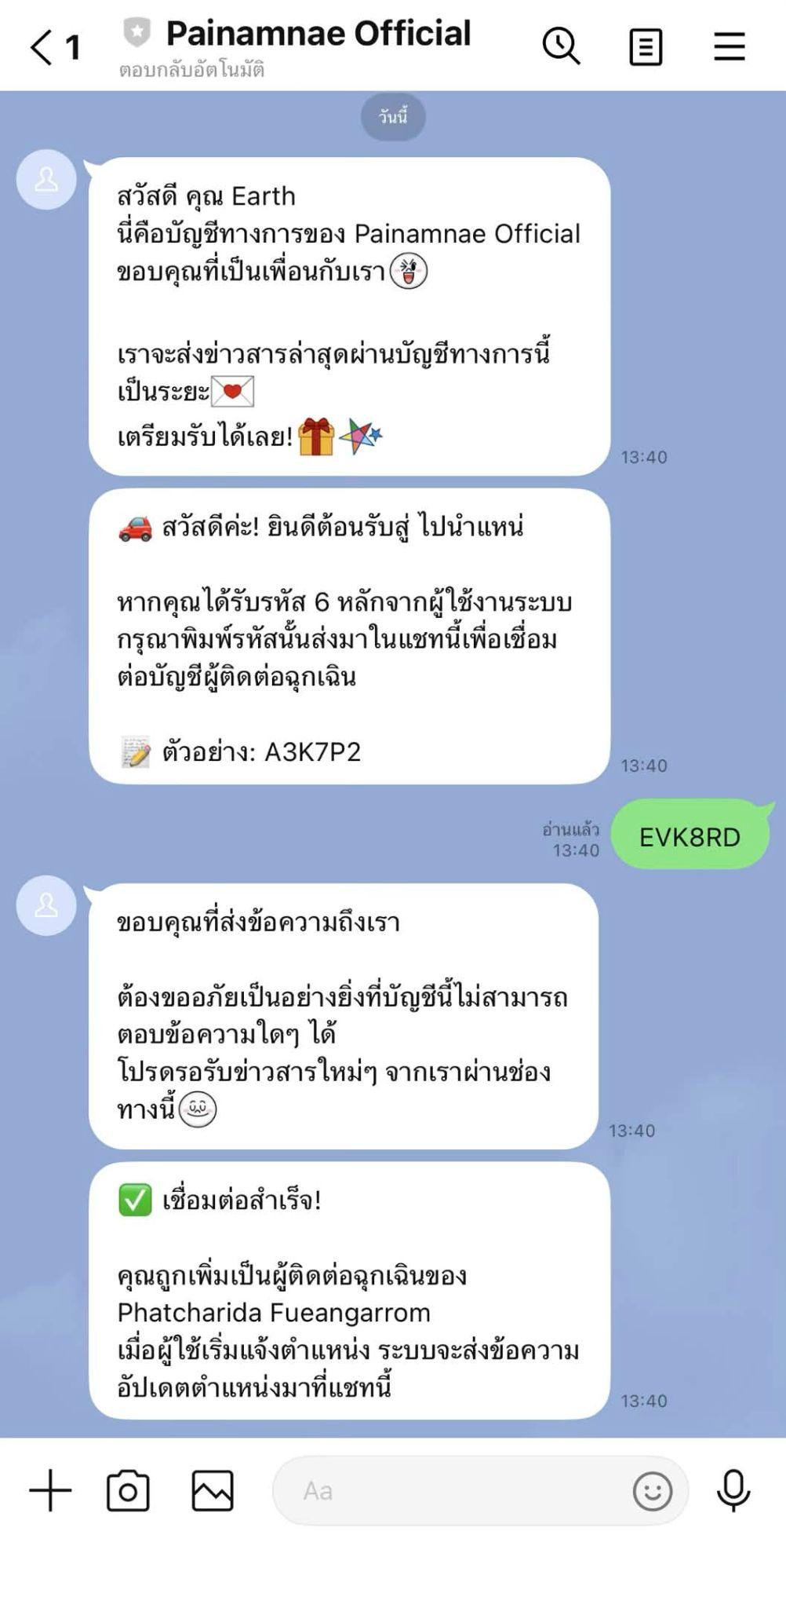 | pass

UAT-PBI-014-011
Test Case Design and Test Results
Test Scenario ID: | UAT-PBI-014-011 |  |  | Project ID : | PID-003-001
Test Scenario Name: | ทดสอบการเชื่อมต่อบัญชี Line ผู้ติดต่อฉุกเฉินด้วยการแสกนไม่สำเร็จ |  |  | Version : | V.1
UAT Name: | เว็บไซต์ ไปนำแหน่ (Painamnae), Line: Painamnae Official |  |  | Last update : | 2026-03-17
Module: | การจัดการบัญชีผู้ใช้, ผู้ติดต่อฉุกเฉิน |  |  | Tested by: | วัฒนพงศ์ วิชาโคตร
Test Environtment : | Hardware Operating System: Windows 10 Pro 64-bit Software Google Chrome Version: 144.0.7559.133 (64 บิต) Line: version 26.2.0 |  |  | Test Strategy : | ผู้ทดสอบทำการทดสอบระดับ User acceptance test (UAT) ด้วยวิธีการทดสอบแบบแมนนวล (Manual test)
Pre-requisite: | 1. มีบัญชีผู้ใช้ (Passenger) ที่ผ่านการสมัครสมาชิกและยืนยันตัวตนในระบบ "ไปนำแหน่" เรียบร้อยแล้ว (มีอีเมลและรหัสผ่านที่ถูกต้องตามฟอร์แมต) 2. บัญชีผู้โดยสารดังกล่าวได้ทำการจองที่นั่งและได้รับการยืนยันจากคนขับเรียบร้อยแล้ว 3. ฝั่งผู้ติดต่อฉุกเฉินมีสมาร์ทโฟนที่ติดตั้งแอปพลิเคชัน LINE, มีการล็อกอินเข้าใช้งานเรียบร้อย และกล้องสามารถสแกน QR Code ได้ 4. ระบบ LINE Official Account (Painamnae Official) ของฝั่งเซิร์ฟเวอร์เปิดสถานะพร้อมใช้งานและรับส่งข้อความได้ตามปกติ
Description: | เพื่อตรวจสอบความถูกต้องของฟีเจอร์การเพิ่มผู้ติดต่อฉุกเฉินในฝั่งของผู้โดยสาร โดยมุ่งเน้นทดสอบกระบวนการนำเข้าข้อมูลผู้ติดต่อบนเว็บไซต์ และการผูกบัญชีผู้ติดต่อเข้ากับระบบผ่านแอปพลิเคชัน LINE ด้วยวิธีการสแกน QR Code พร้อมทั้งกรอกรหัสยืนยันตัวตน
Test methodology and test process: | ผู้ทดสอบทำการตรวจสอบการทำงานส่วนของการเชื่อมต่อผู้ติดต่อของฝ่ายผู้โดยสาร ในเงื่อนไขกรณีดังต่อไปนี้ เงื่อนไขของผู้โดยสาร (1) ผู้ใช้ต้องกรอก ชื่อผู้ใช้ อีเมล และ รหัสผ่านให้ครบถ้วน (2) ผู้ใช้ต้องกรอก ชื่อ-นามสกุล เบอร์โทรศัพท์ และเลือกเพศให้ครบถ้วน (3) ผู้ใช้ต้องแนบรูปบัตรประชาชน รูปถ่ายใบหน้า กรอกรหัสบัตรประชาชน 13 หลัก และวันหมดอายุของบัตรให้ครบถ้วน พร้อมทั้งให้ติ๊กยืนยัน “ข้าพเจ้ายินยอมรับเงื่อนไขการใช้งาน” (4) ฟอร์แมตของ Username/mail ที่อนุญาตให้กรอกคือชื่อผู้ใช้หรืออีเมล์ที่ได้สมัครไปก่อนหน้าเพื่อทำการเข้าสู่ระบบ ให้เลือกกรอกอย่างใดอย่างหนึ่งเท่านั้น โดยกำหนดให้มีความยาวระหว่าง 4-20 ตัวอักษร อักษรภาษาอังกฤษใช้ a-z, A-Z ตัวเลข 0-9 ตัว และอักขระพิเศษ (_) เท่านั้น (5) ฟอร์แมตของ Password ที่อนุญาตให้กรอกคือ ต้องมีความยาวไม่น้อยกว่า 8 ตัวอักษร โดยที่เป็นตัวเลข 0-9 และตัวอักษร a-z, A-Z เท่านั้น (6) กรณีที่เป็นผู้โดยสารต้องทำการจองที่นั่งก่อน ต้องกรอก จำนวนที่นั่งที่ต้องการจอง เลือกจุดขึ้นรถ เลือกจุดลงรถ และรอคนขับยืนยันการจองให้เรียบร้อยก่อน เงื่อนไขของผู้ติดต่อ (1) ผู้ติดต่อต้องมีบัญชี Line ที่มีการสมัครสมาชิก และเข้าใช้งานไลน์ เรียบร้อยแล้ว (2) ในกรณีที่มีทดสอบการแสกนเพื่อเพิ่มบัญชีทางการ Painamnae Official โทรศัพท์ของผู้ใช้งานต้องสามารถแสกนได้ กระบวนการทดสอบมีขั้นตอนการดำเนินงานดังต่อไปนี้ (1) เปิดเว็บไซต์ (2) กรอกข้อมูลและเข้าสู่ระบบ (3) กดปุ่มโปรไฟล์ของตัวเอง และเลือกกดปุ่ม "บัญชีของฉัน" (4) กดปุ่ม "ผู้ติดต่อฉุกเฉิน" (5) กดปุ่ม "เพิ่มผู้ติดต่อ" (6) กรอกข้อมูลรายละเอียดผู้ติดต่อให้ครบถ้วน (ชื่อ-นามสกุล, เลือกความสัมพันธ์, เบอร์โทรศัพท์, อีเมล) (7) กดปุ่ม "บันทึก" (8) ให้ผู้ติดต่อแสกน QR Code และเพิ่มบัญชีทางการของ Painamnae Official (9) ให้ผู้ติดต่อกรอกรหัสที่ให้ผู้โดยสารลงในช่องข้อความ และกดส่ง (10) ปิดเว็บไซต์
User Story | Test case ID | No. | Test Case Steps & Inputs | Expected Result | Actual Result | Screenshot | Status (Pass/Fail/No run)
PBI 14 - As a passenger, I want people in my emergency contact to check on my location from time to time so that they know I am whereabout. | TC-EMG-23 | 1 | เปิดเว็บไซต์ และล็อคอิน: 1. เปิดเว็บไซต์ https://csse4269.cpkku.com/ และมีการแสดงข้อความ "ไปนำแหน่" | แสดงหน้าเว็ปไซต์ ไปนำแหน่ | ระบบแสดงหน้าเว็ปไซต์ไปนำแหน่สำเร็จ |  | pass
 |  | 2 | เข้าสู่ระบบสำเร็จ: 1. กดปุ่ม "เข้าสูระบบ" 2. กรอกข้อมูลที่ช่อง ชื่อผู้ใช้ หรือ อีเมล = "phatcharida.f@kkumail.com" 3. กรอกข้อมูลที่ช่อง รหัสผ่าน = "Ma123456789" 4. กดปุ่ม "เข้าสู่ระบบ" | แสดงหน้าเว็ปไซต์ โดยมี Title เป็น "ไปนำแหน่" และแสดงข้อความ "เดินทางร่วมกัน อย่างมั่นใจ ด้วยความปลอดภัยเป็นอันดับหนึ่ง" | -ระบบตรวจสอบข้อมูลผู้ใช้ถูกต้องผู้ใช้สามารถเข้าสู่ระบบได้สำเร็จ -ระบบนำไปยังหน้า Home และแสดง Title "ไปนำแหน่" -แสดงข้อความ "เดินทางร่วมกัน อย่างมั่นใจ ด้วยความปลอดภัยเป็นอันดับหนึ่ง" |  | pass
 |  | 3 | เข้าไปที่หน้า ผู้ติดต่อฉุกเฉิน: 1. กดที่ปุ่มโปรไฟล์ตัวเอง ที่ชื่อว่า "Phatcharida" 2. กดปุ่ม "บัญชีของฉัน" 3.กดปุ่ม "ผู้ติดต่อฉุกเฉิน" | ระบบเข้าสู่หน้า ผู้ติดต่อฉุกเฉิน ของผู้โดยสาร - แสดงตาราง 'ผู้ติดต่อฉุกเฉิน' - มีปุ่ม '+ เพิ่มผู้ติดต่อ' - มีปุ่ม 'ประวัติการแจ้ง' | -ระบบนำผู้ใช้ไปยังหน้าผู้ติดต่อฉุกเฉินได้สำเร็จ -แสดงตารางรายการผู้ติดต่อฉุกเฉิน -แสดงปุ่ม "+ เพิ่มผู้ติดต่อ" และ "ประวัติการแจ้ง" ครบถ้วน |  | pass
 |  | 4 | เพิ่มผู้ติดต่อ: 1. กดปุ่ม "+ เพิ่มผู้ติดต่อ" 2. ชื่อผู้ติดต่อ = "ฤทัย ยิ่งน้อย" 3. ความสัมพันธ์ = "เพื่อน" 4. เบอร์โทร = "0987411321" 5. อีเมล = "N.Ying@gmail.com" 6. กดปุ่ม "บันทึก" | - ระบบบันทึกข้อมูลสำเร็จ - Modal ปิดลง - แสดงรายการในตารางพร้อมรหัสเชื่อมต่อ | -ระบบบันทึกข้อมูลผู้ติดต่อได้สำเร็จโดยไม่มีข้อผิดพลาด -ข้อมูลผู้ติดต่อใหม่แสดงในตารางทันที -ระบบสร้างรหัสเชื่อมต่อให้โดยอัตโนมัติ -สถานะผู้ติดต่อแสดงเป็น "รอเชื่อมต่อ" |  | pass
 |  | 5 | ผู้ติดต่อสแกน QR Code: 1. ผู้ติดต่อสแกน QR Code ด้วย LINE 2. พิมพ์รหัส 6 หลัก = "9999" ใน LINE Chat ของ LINE และกดส่ง | - ระบบแสดงข้อความ "รหัสผ่านไม่ถูกต้อง" - สถานะเว็บแสดง "รอเชื่อมต่อ" | รหัสผ่านไม่ถูกต้อง และไม่ครบ 6 หลัก |  | Fail
 | TC-EMG-24 | 1 | เปิดเว็บไซต์ และล็อคอิน: 1. เปิดเว็บไซต์ https://csse4269.cpkku.com/ และมีการแสดงข้อความ "ไปนำแหน่" | แสดงหน้าเว็ปไซต์ ไปนำแหน่ | ระบบแสดงหน้าเว็ปไซต์ไปนำแหน่สำเร็จ |  | pass
 |  | 2 | เข้าสู่ระบบสำเร็จ: 1. กดปุ่ม "เข้าสูระบบ" 2. กรอกข้อมูลที่ช่อง ชื่อผู้ใช้ หรือ อีเมล = "phatcharida.f@kkumail.com" 3. กรอกข้อมูลที่ช่อง รหัสผ่าน = "Ma123456789" 4. กดปุ่ม "เข้าสู่ระบบ" | แสดงหน้าเว็ปไซต์ โดยมี Title เป็น "ไปนำแหน่" และแสดงข้อความ "เดินทางร่วมกัน อย่างมั่นใจ ด้วยความปลอดภัยเป็นอันดับหนึ่ง" | -ระบบตรวจสอบข้อมูลผู้ใช้ถูกต้องผู้ใช้สามารถเข้าสู่ระบบได้สำเร็จ -ระบบนำไปยังหน้า Home และแสดง Title "ไปนำแหน่" -แสดงข้อความ "เดินทางร่วมกัน อย่างมั่นใจ ด้วยความปลอดภัยเป็นอันดับหนึ่ง" |  | pass
 |  | 3 | เข้าไปที่หน้า ผู้ติดต่อฉุกเฉิน: 1. กดที่ปุ่มโปรไฟล์ตัวเอง ที่ชื่อว่า "Phatcharida" 2. กดปุ่ม "บัญชีของฉัน" 3.กดปุ่ม "ผู้ติดต่อฉุกเฉิน" | ระบบเข้าสู่หน้า ผู้ติดต่อฉุกเฉิน ของผู้โดยสาร - แสดงตาราง 'ผู้ติดต่ออุกเฉิน' - มีปุ่ม '+ เพิ่มผู้ติดต่อ' - มีปุ่ม 'ประวัติการแจ้ง' | -ระบบนำผู้ใช้ไปยังหน้าผู้ติดต่อฉุกเฉินได้สำเร็จ -แสดงตารางรายการผู้ติดต่อฉุกเฉิน -แสดงปุ่ม "+ เพิ่มผู้ติดต่อ" และ "ประวัติการแจ้ง" ครบถ้วน |  | pass
 |  | 4 | เพิ่มผู้ติดต่อ: 1. กดปุ่ม "+ เพิ่มผู้ติดต่อ" 2. ชื่อผู้ติดต่อ = "นิฤมณ ทิพย์กาพย์" 3. ความสัมพันธ์ = "น้อง" 4. เบอร์โทร = "0877456321" 5. อีเมล = "Nini.t@gmail.com" 6. กดปุ่ม "บันทึก" | - ระบบบันทึกข้อมูลสำเร็จ - Modal ปิดลง - แสดงรายการในตารางพร้อมรหัสเชื่อมต่อ | -ระบบบันทึกข้อมูลผู้ติดต่อได้สำเร็จโดยไม่มีข้อผิดพลาด -ข้อมูลผู้ติดต่อใหม่แสดงในตารางทันที -ระบบสร้างรหัสเชื่อมต่อให้โดยอัตโนมัติ -สถานะผู้ติดต่อแสดงเป็น "รอเชื่อมต่อ" |  | pass
 |  | 5 | ผู้ติดต่อสแกน QR Code: 1. ผู้ติดต่อสแกน QR Code ด้วย LINE 2. พิมพ์รหัส 6 หลัก = "7ZAPC9" ใน LINE Chat ของ LINE และกดส่ง | - ระบบแสดงข้อความ "รหัสนี้ถูกใช้งานไปแล้ว" - สถานะเว็บแสดง "รอเชื่อมต่อ" | ระบบไม่มีการแสดงข้อความเตือนในไลน์ | 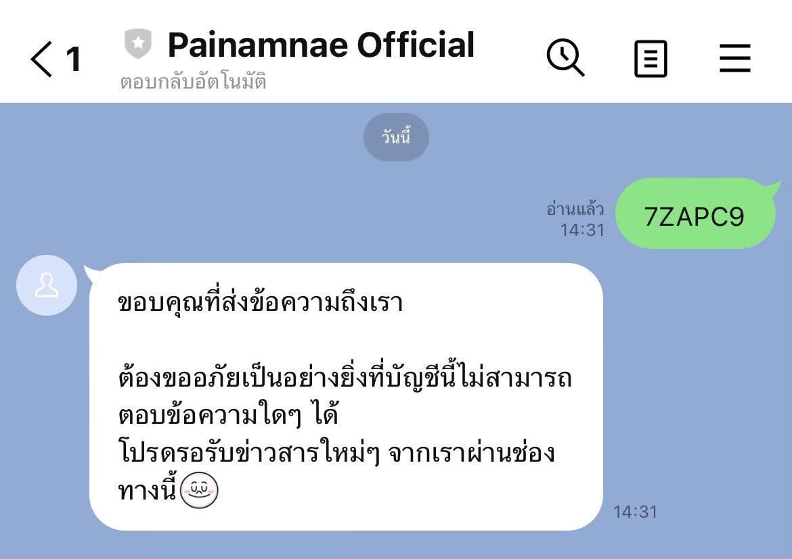 | Fail
 | TC-EMG-25 | 1 | เปิดเว็บไซต์ และล็อคอิน: 1. เปิดเว็บไซต์ https://csse4269.cpkku.com/ และมีการแสดงข้อความ "ไปนำแหน่" | แสดงหน้าเว็ปไซต์ ไปนำแหน่ | ระบบแสดงหน้าเว็ปไซต์ไปนำแหน่สำเร็จ |  | pass
 |  | 2 | เข้าสู่ระบบสำเร็จ: 1. กดปุ่ม "เข้าสูระบบ" 2. กรอกข้อมูลที่ช่อง ชื่อผู้ใช้ หรือ อีเมล = "phatcharida.f@kkumail.com" 3. กรอกข้อมูลที่ช่อง รหัสผ่าน = "Ma123456789" 4. กดปุ่ม "เข้าสู่ระบบ" | แสดงหน้าเว็ปไซต์ โดยมี Title เป็น "ไปนำแหน่" และแสดงข้อความ "เดินทางร่วมกัน อย่างมั่นใจ ด้วยความปลอดภัยเป็นอันดับหนึ่ง" | -ระบบตรวจสอบข้อมูลผู้ใช้ถูกต้องผู้ใช้สามารถเข้าสู่ระบบได้สำเร็จ -ระบบนำไปยังหน้า Home และแสดง Title "ไปนำแหน่" -แสดงข้อความ "เดินทางร่วมกัน อย่างมั่นใจ ด้วยความปลอดภัยเป็นอันดับหนึ่ง" |  | pass
 |  | 3 | เข้าไปที่หน้า ผู้ติดต่อฉุกเฉิน: 1. กดที่ปุ่มโปรไฟล์ตัวเอง ที่ชื่อว่า "Phatcharida" 2. กดปุ่ม "บัญชีของฉัน" 3.กดปุ่ม "ผู้ติดต่อฉุกเฉิน" | ระบบเข้าสู่หน้า ผู้ติดต่อฉุกเฉิน ของผู้โดยสาร - แสดงตาราง 'ผู้ติดต่ออุกเฉิน' - มีปุ่ม '+ เพิ่มผู้ติดต่อ' - มีปุ่ม 'ประวัติการแจ้ง' | -ระบบนำผู้ใช้ไปยังหน้าผู้ติดต่อฉุกเฉินได้สำเร็จ -แสดงตารางรายการผู้ติดต่อฉุกเฉิน -แสดงปุ่ม "+ เพิ่มผู้ติดต่อ" และ "ประวัติการแจ้ง" ครบถ้วน |  | pass
 |  | 4 | เพิ่มผู้ติดต่อ: 1. กดปุ่ม "+ เพิ่มผู้ติดต่อ" 2. ชื่อผู้ติดต่อ = "สายลม ดิฐาพร" 3. ความสัมพันธ์ = "พี่" 4. เบอร์โทร = "0987456356" 5. อีเมล = "Sai.l@gmail.com" 6. กดปุ่ม "บันทึก" | - ระบบบันทึกข้อมูลสำเร็จ - Modal ปิดลง - แสดงรายการในตารางพร้อมรหัสเชื่อมต่อ | -ระบบบันทึกข้อมูลผู้ติดต่อได้สำเร็จโดยไม่มีข้อผิดพลาด -ข้อมูลผู้ติดต่อใหม่แสดงในตารางทันที -ระบบสร้างรหัสเชื่อมต่อให้โดยอัตโนมัติ -สถานะผู้ติดต่อแสดงเป็น "รอเชื่อมต่อ" |  | pass
 |  | 5 | ผู้ติดต่อสแกน QR Code: 1. ผู้ติดต่อสแกน QR Code ด้วย LINE 2. ไม่พิมพ์รหัส 6 หลัก ใน LINE Chat ของ LINE และกดส่ง | - ระบบแสดงข้อความ "รหัสนี้ถูกใช้งานไปแล้ว" | ไม่มีปุ่มสำหรับกดส่ง ทำให้ไม่สามารถส่งอะไรได้ | 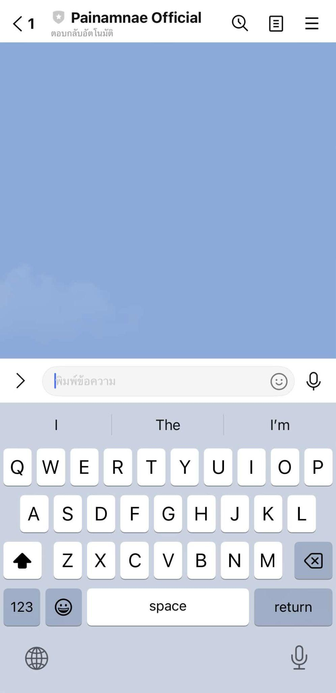 | Fail
 | TC-EMG-26 | 1 | เปิดเว็บไซต์ และล็อคอิน: 1. เปิดเว็บไซต์ https://csse4269.cpkku.com/ และมีการแสดงข้อความ "ไปนำแหน่" | แสดงหน้าเว็ปไซต์ ไปนำแหน่ | ระบบแสดงหน้าเว็ปไซต์ไปนำแหน่สำเร็จ |  | pass
 |  | 2 | เข้าสู่ระบบสำเร็จ: 1. กดปุ่ม "เข้าสูระบบ" 2. กรอกข้อมูลที่ช่อง ชื่อผู้ใช้ หรือ อีเมล = "phatcharida.f@kkumail.com" 3. กรอกข้อมูลที่ช่อง รหัสผ่าน = "Ma123456789" 4. กดปุ่ม "เข้าสู่ระบบ" | แสดงหน้าเว็ปไซต์ โดยมี Title เป็น "ไปนำแหน่" และแสดงข้อความ "เดินทางร่วมกัน อย่างมั่นใจ ด้วยความปลอดภัยเป็นอันดับหนึ่ง" | -ระบบตรวจสอบข้อมูลผู้ใช้ถูกต้องผู้ใช้สามารถเข้าสู่ระบบได้สำเร็จ -ระบบนำไปยังหน้า Home และแสดง Title "ไปนำแหน่" -แสดงข้อความ "เดินทางร่วมกัน อย่างมั่นใจ ด้วยความปลอดภัยเป็นอันดับหนึ่ง" |  | pass
 |  | 3 | เข้าไปที่หน้า ผู้ติดต่อฉุกเฉิน: 1. กดที่ปุ่มโปรไฟล์ตัวเอง ที่ชื่อว่า "Phatcharida" 2. กดปุ่ม "บัญชีของฉัน" 3.กดปุ่ม "ผู้ติดต่อฉุกเฉิน" | ระบบเข้าสู่หน้า ผู้ติดต่อฉุกเฉิน ของผู้โดยสาร - แสดงตาราง 'ผู้ติดต่ออุกเฉิน' - มีปุ่ม '+ เพิ่มผู้ติดต่อ' - มีปุ่ม 'ประวัติการแจ้ง' | -ระบบนำผู้ใช้ไปยังหน้าผู้ติดต่อฉุกเฉินได้สำเร็จ -แสดงตารางรายการผู้ติดต่อฉุกเฉิน -แสดงปุ่ม "+ เพิ่มผู้ติดต่อ" และ "ประวัติการแจ้ง" ครบถ้วน |  | pass
 |  | 4 | เพิ่มผู้ติดต่อ: 1. กดปุ่ม "+ เพิ่มผู้ติดต่อ" 2. ชื่อผู้ติดต่อ = "มาตา กลกลม" 3. ความสัมพันธ์ = "เพื่อน" 4. เบอร์โทร = "0987455521" 5. อีเมล = "mata@gmail.com" 6. กดปุ่ม "บันทึก" | - ระบบบันทึกข้อมูลสำเร็จ - Modal ปิดลง - แสดงรายการในตารางพร้อมรหัสเชื่อมต่อ | -ระบบบันทึกข้อมูลผู้ติดต่อได้สำเร็จโดยไม่มีข้อผิดพลาด -ข้อมูลผู้ติดต่อใหม่แสดงในตารางทันที -ระบบสร้างรหัสเชื่อมต่อให้โดยอัตโนมัติ -สถานะผู้ติดต่อแสดงเป็น "รอเชื่อมต่อ" |  | pass
 |  | 5 | ผู้ติดต่อสแกน QR Code: 1. ผู้ติดต่อสแกน QR Code ด้วย LINE 2. พิมพ์รหัส 6 หลัก = "123456789" ใน LINE Chat ของ LINE และกดส่ง | - ระบบแสดงข้อความ "รหัสผ่านไม่ถูกต้อง" - สถานะเว็บแสดง "รอเชื่อมต่อ" | รหัสผ่านไม่ถูกต้อง และเกิน 6 หลัก | 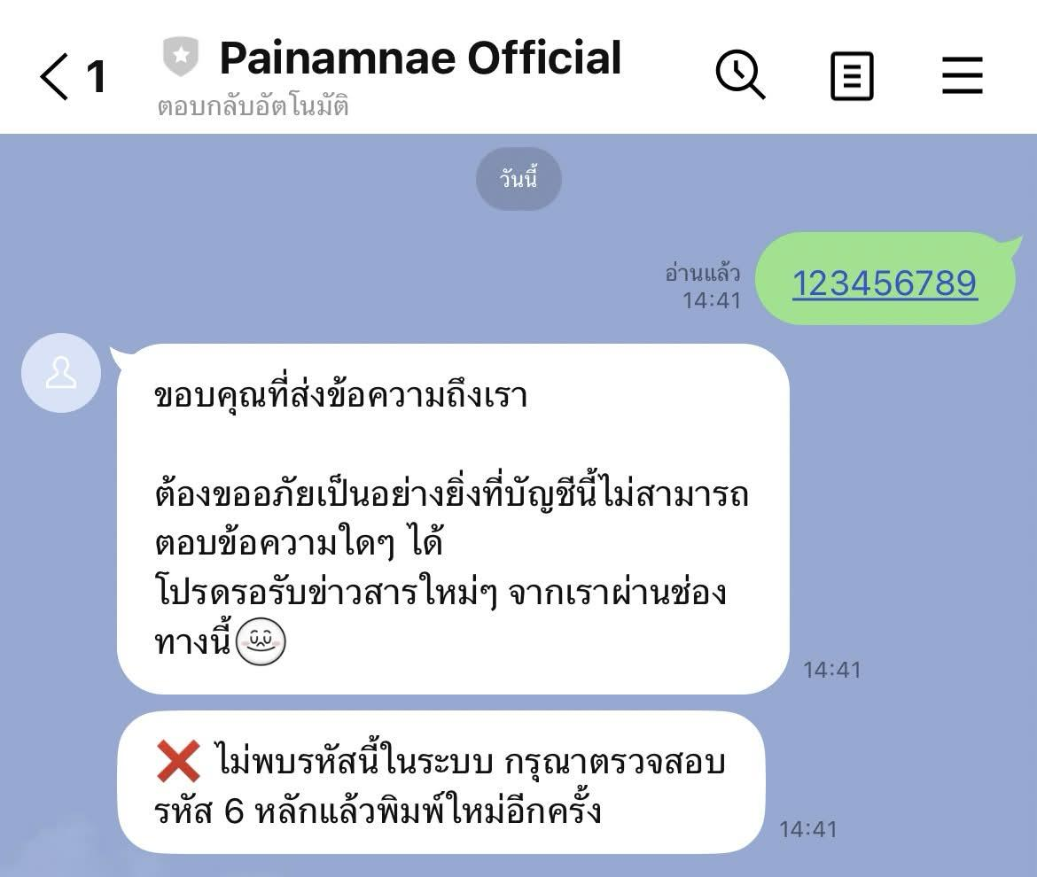 | Fail

UAT-PBI-014-002
Test Case Design and Test Results
Test Scenario ID: | UAT-PBI-014-002 |  |  | Project ID : | PID-003-001
Test Scenario Name: | ทดสอบการเชื่อมต่อบัญชี Line ผู้ติดต่อฉุกเฉินด้วยการแอดID Lineสำเร็จ |  |  | Version : | V.1
UAT Name: | เว็บไซต์ ไปนำแหน่ (Painamnae), Line: Painamnae Official |  |  | Last update : | 2026-03-17
Module: | การจัดการบัญชีผู้ใช้, ผู้ติดต่อฉุกเฉิน |  |  | Tested by: | วัฒนพงศ์ วิชาโคตร
Test Environtment : | Hardware Operating System: Windows 10 Pro 64-bit Software Google Chrome Version: 144.0.7559.133 (64 บิต) Line: version 26.2.0 |  |  | Test Strategy : | ผู้ทดสอบทำการทดสอบระดับ User acceptance test (UAT) ด้วยวิธีการทดสอบแบบแมนนวล (Manual test)
Pre-requisite: | 1. มีบัญชีผู้ใช้ (Passenger) ที่ผ่านการสมัครสมาชิกและยืนยันตัวตนในระบบ "ไปนำแหน่" เรียบร้อยแล้ว (มีอีเมลและรหัสผ่านที่ถูกต้องตามฟอร์แมต) 2. บัญชีผู้โดยสารดังกล่าวได้ทำการจองที่นั่งและได้รับการยืนยันจากคนขับเรียบร้อยแล้ว 3. ฝั่งผู้ติดต่อฉุกเฉินมีสมาร์ทโฟนที่ติดตั้งแอปพลิเคชัน LINE, มีการล็อกอินเข้าใช้งานเรียบร้อย และกล้องสามารถสแกน QR Code ได้ 4. ระบบ LINE Official Account (Painamnae Official) ของฝั่งเซิร์ฟเวอร์เปิดสถานะพร้อมใช้งานและรับส่งข้อความได้ตามปกติ
Description: | เพื่อตรวจสอบความถูกต้องของฟีเจอร์การเพิ่มผู้ติดต่อฉุกเฉินในฝั่งของผู้โดยสาร โดยมุ่งเน้นทดสอบกระบวนการนำเข้าข้อมูลผู้ติดต่อบนเว็บไซต์ และการผูกบัญชีผู้ติดต่อเข้ากับระบบผ่านแอปพลิเคชัน LINE ด้วยวิธีการเพิ่ม ID Line พร้อมทั้งกรอกรหัสยืนยันตัวตน
Test methodology and test process: | ผู้ทดสอบทำการตรวจสอบการทำงานส่วนของการเชื่อมต่อผู้ติดต่อของฝ่ายผู้โดยสาร ในเงื่อนไขกรณีดังต่อไปนี้ เงื่อนไขของผู้โดยสาร (1) ผู้ใช้ต้องกรอก ชื่อผู้ใช้ อีเมล และ รหัสผ่านให้ครบถ้วน (2) ผู้ใช้ต้องกรอก ชื่อ-นามสกุล เบอร์โทรศัพท์ และเลือกเพศให้ครบถ้วน (3) ผู้ใช้ต้องแนบรูปบัตรประชาชน รูปถ่ายใบหน้า กรอกรหัสบัตรประชาชน 13 หลัก และวันหมดอายุของบัตรให้ครบถ้วน พร้อมทั้งให้ติ๊กยืนยัน “ข้าพเจ้ายินยอมรับเงื่อนไขการใช้งาน” (4) ฟอร์แมตของ Username/mail ที่อนุญาตให้กรอกคือชื่อผู้ใช้หรืออีเมล์ที่ได้สมัครไปก่อนหน้าเพื่อทำการเข้าสู่ระบบ ให้เลือกกรอกอย่างใดอย่างหนึ่งเท่านั้น โดยกำหนดให้มีความยาวระหว่าง 4-20 ตัวอักษร อักษรภาษาอังกฤษใช้ a-z, A-Z ตัวเลข 0-9 ตัว และอักขระพิเศษ (_) เท่านั้น (5) ฟอร์แมตของ Password ที่อนุญาตให้กรอกคือ ต้องมีความยาวไม่น้อยกว่า 8 ตัวอักษร โดยที่เป็นตัวเลข 0-9 และตัวอักษร a-z, A-Z เท่านั้น (6) กรณีที่เป็นผู้โดยสารต้องทำการจองที่นั่งก่อน ต้องกรอก จำนวนที่นั่งที่ต้องการจอง เลือกจุดขึ้นรถ เลือกจุดลงรถ และรอคนขับยืนยันการจองให้เรียบร้อยก่อน เงื่อนไขของผู้ติดต่อ (1) ผู้ติดต่อต้องมีบัญชี Line ที่มีการสมัครสมาชิก และเข้าใช้งานไลน์ เรียบร้อยแล้ว (2) ในกรณีที่มีทดสอบการแสกนเพื่อเพิ่มบัญชีทางการ Painamnae Official โทรศัพท์ของผู้ใช้งานต้องสามารถแสกนได้ กระบวนการทดสอบมีขั้นตอนการดำเนินงานดังต่อไปนี้ (1) เปิดเว็บไซต์ (2) กรอกข้อมูลและเข้าสู่ระบบ (3) กดปุ่มโปรไฟล์ของตัวเอง และเลือกกดปุ่ม "บัญชีของฉัน" (4) กดปุ่ม "ผู้ติดต่อฉุกเฉิน" (5) กดปุ่ม "เพิ่มผู้ติดต่อ" (6) กรอกข้อมูลรายละเอียดผู้ติดต่อให้ครบถ้วน (ชื่อ-นามสกุล, เลือกความสัมพันธ์, เบอร์โทรศัพท์, อีเมล) (7) กดปุ่ม "บันทึก" (8) ให้ผู้ติดต่อแสกน QR Code และเพิ่มบัญชีทางการของ Painamnae Official (9) ให้ผู้ติดต่อกรอกรหัสที่ให้ผู้โดยสารลงในช่องข้อความ และกดส่ง (10) ปิดเว็บไซต์
User Story | Test case ID | No. | Test Case Steps & Inputs | Expected Result | Actual Result | Screenshot | Status (Pass/Fail/No run)
PBI 14 - As a passenger, I want people in my emergency contact to check on my location from time to time so that they know I am whereabout. | TC-EMG-02 | 1 | เปิดเว็บไซต์ และล็อคอิน: 1. เปิดเว็บไซต์ https://csse4269.cpkku.com/ และมีการแสดงข้อความ "ไปนำแหน่" | แสดงหน้าเว็ปไซต์ ไปนำแหน่ | ระบบแสดงหน้าเว็ปไซต์ไปนำแหน่สำเร็จ |  | pass
 |  | 2 | เข้าสู่ระบบสำเร็จ: 1. กดปุ่ม "เข้าสูระบบ" 2. กรอกข้อมูลที่ช่อง ชื่อผู้ใช้ หรือ อีเมล = "phatcharida.f@kkumail.com" 3. กรอกข้อมูลที่ช่อง รหัสผ่าน = "Ma123456789" 4. กดปุ่ม "เข้าสู่ระบบ" | แสดงหน้าเว็ปไซต์ โดยมี Title เป็น "ไปนำแหน่" และแสดงข้อความ "เดินทางร่วมกัน อย่างมั่นใจ ด้วยความปลอดภัยเป็นอันดับหนึ่ง" | -ระบบตรวจสอบข้อมูลผู้ใช้ถูกต้องผู้ใช้สามารถเข้าสู่ระบบได้สำเร็จ -ระบบนำไปยังหน้า Home และแสดง Title "ไปนำแหน่" -แสดงข้อความ "เดินทางร่วมกัน อย่างมั่นใจ ด้วยความปลอดภัยเป็นอันดับหนึ่ง" |  | pass
 |  | 3 | เข้าไปที่หน้า ผู้ติดต่อฉุกเฉิน: 1. กดที่ปุ่มโปรไฟล์ตัวเอง ที่ชื่อว่า "Phatcharida" 2. กดปุ่ม "บัญชีของฉัน" 3.กดปุ่ม "ผู้ติดต่อฉุกเฉิน" | ระบบเข้าสู่หน้า ผู้ติดต่อฉุกเฉิน ของผู้โดยสาร - แสดงตาราง 'ผู้ติดต่ออุกเฉิน' - มีปุ่ม '+ เพิ่มผู้ติดต่อ' - มีปุ่ม 'ประวัติการแจ้ง' | -ระบบนำผู้ใช้ไปยังหน้าผู้ติดต่อฉุกเฉินได้สำเร็จ -แสดงตารางรายการผู้ติดต่อฉุกเฉิน -แสดงปุ่ม "+ เพิ่มผู้ติดต่อ" และ "ประวัติการแจ้ง" ครบถ้วน |  | pass
 |  | 4 | เพิ่มผู้ติดต่อ: 1. กดปุ่ม "+ เพิ่มผู้ติดต่อ" 2. ชื่อผู้ติดต่อ = "สมาน ดวงตา" 3. ความสัมพันธ์ = "พ่อ" 4. เบอร์โทร = "0997456321" 5. อีเมล = "Saman.d@gmail.com" 6. กดปุ่ม "บันทึก" | - ระบบบันทึกข้อมูลสำเร็จ - Modal ปิดลง - แสดงรายการในตารางพร้อมรหัสเชื่อมต่อ - สถานะ LINE แสดง "รอเชื่อมต่อ" | -ระบบบันทึกข้อมูลผู้ติดต่อได้สำเร็จโดยไม่มีข้อผิดพลาด -ข้อมูลผู้ติดต่อใหม่แสดงในตารางทันที -ระบบสร้างรหัสเชื่อมต่อให้โดยอัตโนมัติ -สถานะผู้ติดต่อแสดงเป็น "รอเชื่อมต่อ" |  | pass
 |  | 5 | ผู้ติดต่อสแกน QR Code: 1. ผู้ติดต่อทำการเพิ่มเพื่อนด้วย ID LINE = "@704bapik" 2. พิมพ์รหัส 6 หลัก = "SVUZSW" ใน LINE Chat ของ LINE และกดส่ง | - ระบบรับรหัสและผูกบัญชี LINE กับผู้ติดต่อสำเร็จ - ข้อความสถานะเป็น "เชื่อมต่อแล้ว" - LINE ส่งข้อความยืนยันการเชื่อมต่อสำเร็จไปยังผู้ติดต่อ | ระบบสามารถรับรหัสจาก LINE และดำเนินการผูกบัญชี LINE กับผู้ติดต่อได้สำเร็จ โดยสถานะของผู้ติดต่อถูกอัปเดตเป็น “เชื่อมต่อแล้ว” อย่างถูกต้อง และมีการส่งข้อความยืนยันการเชื่อมต่อไปยัง LINE ของผู้ติดต่อเรียบร้อย | 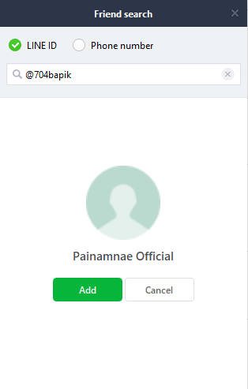 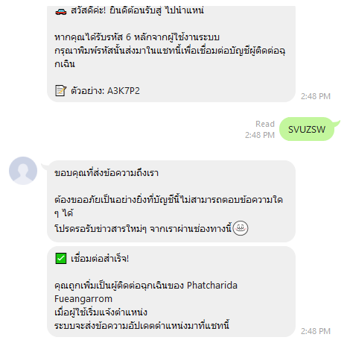 | pass

UAT-PBI-014-012
Test Case Design and Test Results
Test Scenario ID: | UAT-PBI-014-012 |  |  | Project ID : | PID-003-001
Test Scenario Name: | ทดสอบการเชื่อมต่อบัญชี Line ผู้ติดต่อฉุกเฉินด้วยการแอดID Line ไม่สำเร็จ |  |  | Version : | V.1
UAT Name: | เว็บไซต์ ไปนำแหน่ (Painamnae), Line: Painamnae Official |  |  | Last update : | 2026-03-17
Module: | การจัดการบัญชีผู้ใช้, ผู้ติดต่อฉุกเฉิน |  |  | Tested by: | วัฒนพงศ์ วิชาโคตร
Test Environtment : | Hardware Operating System: Windows 10 Pro 64-bit Software Google Chrome Version: 144.0.7559.133 (64 บิต) Line: version 26.2.0 |  |  | Test Strategy : | ผู้ทดสอบทำการทดสอบระดับ User acceptance test (UAT) ด้วยวิธีการทดสอบแบบแมนนวล (Manual test)
Pre-requisite: | 1. มีบัญชีผู้ใช้ (Passenger) ที่ผ่านการสมัครสมาชิกและยืนยันตัวตนในระบบ "ไปนำแหน่" เรียบร้อยแล้ว (มีอีเมลและรหัสผ่านที่ถูกต้องตามฟอร์แมต) 2. บัญชีผู้โดยสารดังกล่าวได้ทำการจองที่นั่งและได้รับการยืนยันจากคนขับเรียบร้อยแล้ว 3. ฝั่งผู้ติดต่อฉุกเฉินมีสมาร์ทโฟนที่ติดตั้งแอปพลิเคชัน LINE, มีการล็อกอินเข้าใช้งานเรียบร้อย และกล้องสามารถสแกน QR Code ได้ 4. ระบบ LINE Official Account (Painamnae Official) ของฝั่งเซิร์ฟเวอร์เปิดสถานะพร้อมใช้งานและรับส่งข้อความได้ตามปกติ
Description: | เพื่อตรวจสอบความถูกต้องของฟีเจอร์การเพิ่มผู้ติดต่อฉุกเฉินในฝั่งของผู้โดยสาร โดยมุ่งเน้นทดสอบกระบวนการนำเข้าข้อมูลผู้ติดต่อบนเว็บไซต์ และการผูกบัญชีผู้ติดต่อเข้ากับระบบผ่านแอปพลิเคชัน LINE ด้วยวิธีการเพิ่ม ID Line พร้อมทั้งกรอกรหัสยืนยันตัวตน
Test methodology and test process: | ผู้ทดสอบทำการตรวจสอบการทำงานส่วนของการเชื่อมต่อผู้ติดต่อของฝ่ายผู้โดยสาร ในเงื่อนไขกรณีดังต่อไปนี้ เงื่อนไขของผู้โดยสาร (1) ผู้ใช้ต้องกรอก ชื่อผู้ใช้ อีเมล และ รหัสผ่านให้ครบถ้วน (2) ผู้ใช้ต้องกรอก ชื่อ-นามสกุล เบอร์โทรศัพท์ และเลือกเพศให้ครบถ้วน (3) ผู้ใช้ต้องแนบรูปบัตรประชาชน รูปถ่ายใบหน้า กรอกรหัสบัตรประชาชน 13 หลัก และวันหมดอายุของบัตรให้ครบถ้วน พร้อมทั้งให้ติ๊กยืนยัน “ข้าพเจ้ายินยอมรับเงื่อนไขการใช้งาน” (4) ฟอร์แมตของ Username/mail ที่อนุญาตให้กรอกคือชื่อผู้ใช้หรืออีเมล์ที่ได้สมัครไปก่อนหน้าเพื่อทำการเข้าสู่ระบบ ให้เลือกกรอกอย่างใดอย่างหนึ่งเท่านั้น โดยกำหนดให้มีความยาวระหว่าง 4-20 ตัวอักษร อักษรภาษาอังกฤษใช้ a-z, A-Z ตัวเลข 0-9 ตัว และอักขระพิเศษ (_) เท่านั้น (5) ฟอร์แมตของ Password ที่อนุญาตให้กรอกคือ ต้องมีความยาวไม่น้อยกว่า 8 ตัวอักษร โดยที่เป็นตัวเลข 0-9 และตัวอักษร a-z, A-Z เท่านั้น (6) กรณีที่เป็นผู้โดยสารต้องทำการจองที่นั่งก่อน ต้องกรอก จำนวนที่นั่งที่ต้องการจอง เลือกจุดขึ้นรถ เลือกจุดลงรถ และรอคนขับยืนยันการจองให้เรียบร้อยก่อน เงื่อนไขของผู้ติดต่อ (1) ผู้ติดต่อต้องมีบัญชี Line ที่มีการสมัครสมาชิก และเข้าใช้งานไลน์ เรียบร้อยแล้ว (2) ในกรณีที่มีทดสอบการแสกนเพื่อเพิ่มบัญชีทางการ Painamnae Official โทรศัพท์ของผู้ใช้งานต้องสามารถแสกนได้ กระบวนการทดสอบมีขั้นตอนการดำเนินงานดังต่อไปนี้ (1) เปิดเว็บไซต์ (2) กรอกข้อมูลและเข้าสู่ระบบ (3) กดปุ่มโปรไฟล์ของตัวเอง และเลือกกดปุ่ม "บัญชีของฉัน" (4) กดปุ่ม "ผู้ติดต่อฉุกเฉิน" (5) กดปุ่ม "เพิ่มผู้ติดต่อ" (6) กรอกข้อมูลรายละเอียดผู้ติดต่อให้ครบถ้วน (ชื่อ-นามสกุล, เลือกความสัมพันธ์, เบอร์โทรศัพท์, อีเมล) (7) กดปุ่ม "บันทึก" (8) ให้ผู้ติดต่อแสกน QR Code และเพิ่มบัญชีทางการของ Painamnae Official (9) ให้ผู้ติดต่อกรอกรหัสที่ให้ผู้โดยสารลงในช่องข้อความ และกดส่ง (10) ปิดเว็บไซต์
User Story | Test case ID | No. | Test Case Steps & Inputs | Expected Result | Actual Result | Screenshot | Status (Pass/Fail/No run)
PBI 14 - As a passenger, I want people in my emergency contact to check on my location from time to time so that they know I am whereabout. | TC-EMG-27 | 1 | เปิดเว็บไซต์ และล็อคอิน: 1. เปิดเว็บไซต์ https://csse4269.cpkku.com/ และมีการแสดงข้อความ "ไปนำแหน่" | แสดงหน้าเว็ปไซต์ ไปนำแหน่ | ระบบแสดงหน้าเว็ปไซต์ไปนำแหน่สำเร็จ |  | pass
 |  | 2 | เข้าสู่ระบบสำเร็จ: 1. กดปุ่ม "เข้าสูระบบ" 2. กรอกข้อมูลที่ช่อง ชื่อผู้ใช้ หรือ อีเมล = "phatcharida.f@kkumail.com" 3. กรอกข้อมูลที่ช่อง รหัสผ่าน = "Ma123456789" 4. กดปุ่ม "เข้าสู่ระบบ" | แสดงหน้าเว็ปไซต์ โดยมี Title เป็น "ไปนำแหน่" และแสดงข้อความ "เดินทางร่วมกัน อย่างมั่นใจ ด้วยความปลอดภัยเป็นอันดับหนึ่ง" | -ระบบตรวจสอบข้อมูลผู้ใช้ถูกต้องผู้ใช้สามารถเข้าสู่ระบบได้สำเร็จ -ระบบนำไปยังหน้า Home และแสดง Title "ไปนำแหน่" -แสดงข้อความ "เดินทางร่วมกัน อย่างมั่นใจ ด้วยความปลอดภัยเป็นอันดับหนึ่ง" |  | pass
 |  | 3 | เข้าไปที่หน้า ผู้ติดต่อฉุกเฉิน: 1. กดที่ปุ่มโปรไฟล์ตัวเอง ที่ชื่อว่า "Phatcharida" 2. กดปุ่ม "บัญชีของฉัน" | ระบบเข้าสู่หน้า ผู้ติดต่อฉุกเฉิน ของผู้โดยสาร - แสดงตาราง 'ผู้ติดต่ออุกเฉิน' - มีปุ่ม '+ เพิ่มผู้ติดต่อ' - มีปุ่ม 'ประวัติการแจ้ง' | -ระบบนำผู้ใช้ไปยังหน้าผู้ติดต่อฉุกเฉินได้สำเร็จ -แสดงตารางรายการผู้ติดต่อฉุกเฉิน -แสดงปุ่ม "+ เพิ่มผู้ติดต่อ" และ "ประวัติการแจ้ง" ครบถ้วน |  | pass
 |  | 4 | เพิ่มผู้ติดต่อ: 1. กดปุ่ม "+ เพิ่มผู้ติดต่อ" 2. ชื่อผู้ติดต่อ = "พยอม พรทรัพย์" 3. ความสัมพันธ์ = "พ่อ" 4. เบอร์โทร = "0997456396" 5. อีเมล = "Saman.d@gmail.com" 6. กดปุ่ม "บันทึก" | - ระบบบันทึกข้อมูลสำเร็จ - Modal ปิดลง - แสดงรายการในตารางพร้อมรหัสเชื่อมต่อ - สถานะ LINE แสดง "รอเชื่อมต่อ" | -ระบบบันทึกข้อมูลผู้ติดต่อได้สำเร็จโดยไม่มีข้อผิดพลาด -ข้อมูลผู้ติดต่อใหม่แสดงในตารางทันที -ระบบสร้างรหัสเชื่อมต่อให้โดยอัตโนมัติ -สถานะผู้ติดต่อแสดงเป็น "รอเชื่อมต่อ" |  | pass
 |  | 5 | ผู้ติดต่อสแกน QR Code: 1. ผู้ติดต่อทำการเพิ่มเพื่อนด้วย ID LINE = "@74bapi" 2. พิมพ์รหัส 6 หลัก = "DSJ62B" ใน LINE Chat ของ LINE และกดส่ง | - ระบบรับรหัสและผูกบัญชี LINE กับผู้ติดต่อสำเร็จ - ข้อความสถานะเป็น "เชื่อมต่อแล้ว" - LINE ส่งข้อความยืนยันการเชื่อมต่อสำเร็จไปยังผู้ติดต่อ | เพิ่มบัญชีทางการไม่สำเร็จ เพราะ ID Line ไม่ตรงกับที่ระบุ | 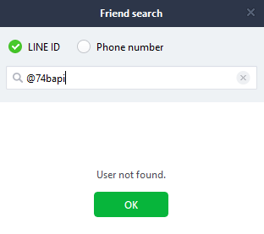 | Fail

UAT-PBI-014-008
Test Case Design and Test Results
Test Scenario ID: | UAT-PBI-014-008 |  |  | Project ID : | PID-003-001
Test Scenario Name: | ทดสอบผู้ติดต่อฉุกเฉินได้รับการแจ้งตำแหน่ง |  |  | Version : | V.1
UAT Name: | เว็บไซต์ ไปนำแหน่ (Painamnae), Line: Painamnae Official |  |  | Last update : | 2026-03-17
Module: | การจัดการบัญชีผู้ใช้, การแจ้งตำแหน่งแก่ผู้ติดต่อฉุกเฉิน |  |  | Tested by: | พัชริดา เฟื่องอารมย์, กิตติญา ภาผล, วัฒนพงศ์ วิชาโคตร
Test Environtment : | Hardware Operating System: Windows 10 Pro 64-bit Software Google Chrome Version: 144.0.7559.133 (64 บิต) Line: version 26.2.0 |  |  | Test Strategy : | ผู้ทดสอบทำการทดสอบระดับ User acceptance test (UAT) ด้วยวิธีการทดสอบแบบแมนนวล (Manual test)
Pre-requisite: | 1. มีบัญชีผู้โดยสารที่ผ่านการสมัครสมาชิกและยืนยันตัวตนในระบบ "ไปนำแหน่" เรียบร้อยแล้ว 2. ผู้โดยสารดังกล่าว ต้องมีข้อมูลผู้ติดต่อฉุกเฉินอยู่ในระบบอย่างน้อย 3 รายการ เพื่อใช้เป็นเป้าหมายในการเลือกส่งการแจ้งตำแหน่ง
Description: | เพื่อตรวจสอบความถูกต้องของฟีเจอร์การแจ้งตำแหน่งผู้โดยสารแกผู้ติดต่อฉุกเฉิน
Test methodology and test process: | ผู้ทดสอบทำการตรวจสอบการทำงานส่วนของการแก้ไขผู้ติดต่อของฝ่ายผู้โดยสาร ในเงื่อนไขกรณีดังต่อไปนี้ เงื่อนไขของผู้โดยสาร (1) ผู้ใช้ต้องกรอก ชื่อผู้ใช้ อีเมล และ รหัสผ่านให้ครบถ้วน (2) ผู้ใช้ต้องกรอก ชื่อ-นามสกุล เบอร์โทรศัพท์ และเลือกเพศให้ครบถ้วน (3) ผู้ใช้ต้องแนบรูปบัตรประชาชน รูปถ่ายใบหน้า กรอกรหัสบัตรประชาชน 13 หลัก และวันหมดอายุของบัตรให้ครบถ้วน พร้อมทั้งให้ติ๊กยืนยัน “ข้าพเจ้ายินยอมรับเงื่อนไขการใช้งาน” (4) ฟอร์แมตของ Username/mail ที่อนุญาตให้กรอกคือชื่อผู้ใช้หรืออีเมล์ที่ได้สมัครไปก่อนหน้าเพื่อทำการเข้าสู่ระบบ ให้เลือกกรอกอย่างใดอย่างหนึ่งเท่านั้น โดยกำหนดให้มีความยาวระหว่าง 4-20 ตัวอักษร อักษรภาษาอังกฤษใช้ a-z, A-Z ตัวเลข 0-9 ตัว และอักขระพิเศษ (_) เท่านั้น (5) ฟอร์แมตของ Password ที่อนุญาตให้กรอกคือ ต้องมีความยาวไม่น้อยกว่า 8 ตัวอักษร โดยที่เป็นตัวเลข 0-9 และตัวอักษร a-z, A-Z เท่านั้น (6) กรณีที่เป็นผู้โดยสารต้องทำการจองที่นั่งก่อน ต้องกรอก จำนวนที่นั่งที่ต้องการจอง เลือกจุดขึ้นรถ เลือกจุดลงรถ และรอคนขับยืนยันการจองให้เรียบร้อยก่อน เงื่อนไขของผู้ติดต่อ (1) ผู้ติดต่อต้องมีบัญชี Line ที่มีการสมัครสมาชิก และเข้าใช้งานไลน์ เรียบร้อยแล้ว (2) เพิ่มบัญชีทางการ Painamnae Official โทรศัพท์ของผู้เรียบร้อยแล้ว กระบวนการทดสอบมีขั้นตอนการดำเนินงานดังต่อไปนี้ Line: Painamnae Official: (1) ผู้ติดต่อเปิด Painamnae Official (2) ดูผลลัพธ์
User Story | Test case ID | No. | Test Case Steps & Inputs | Expected Result | Actual Result | Screenshot | Status (Pass/Fail/No run)
PBI 14 - As a passenger, I want people in my emergency contact to check on my location from time to time so that they know I am whereabout. | TC-EMG-17 | 1 | เปิด Line: Painamnae Official: 1. ผู้ติดต่อเปิด Painamnae Official ที่ทำการเพิ่มไว้แล้ว 2. แสดงผลลัพธ์ในไลน์ จากการที่ผู้โดยสารส่งการแจ้งเตือนตำแหน่งจากเว็บ กรณีจากการเลือกผู้ติดต่อที่แจ้งไป 1 คน จาก UAT-PBI-014-006 | - แสดงหน้าไลน์ไปนำแหน่ - แสดงข้อความ "อัปเดตตำแหน่ง" - รายละเอียดที่อยู่ในปัจจุบัน - แสดงข้อความ กำลังเดินทาง | ระบบสามารถแสดงหน้า Line ไปนำแหน่ได้อย่างถูกต้อง โดยมีการแสดงข้อความ “อัปเดตตำแหน่ง” พร้อมรายละเอียดที่อยู่ในปัจจุบัน และแสดงข้อความ “กำลังเดินทาง” ครบถ้วน ไม่มีข้อผิดพลาดในการแสดงผล | 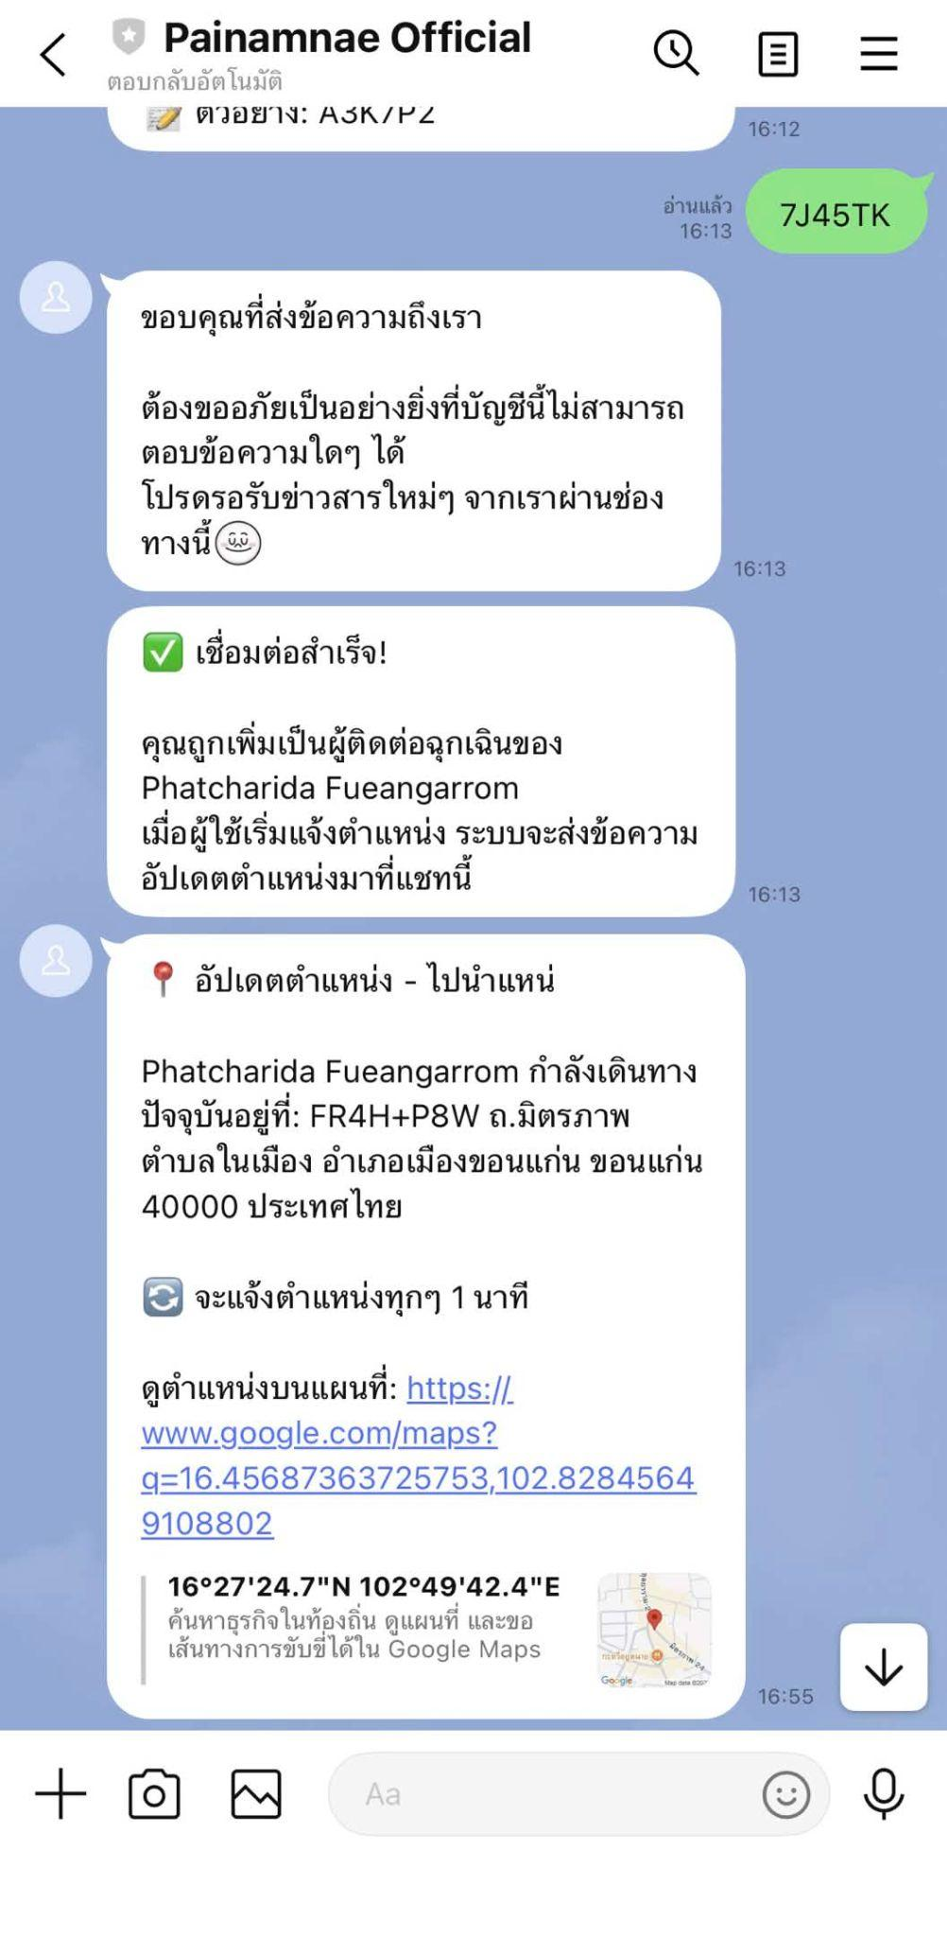 | pass
 | TC-EMG-18 | 1 | เปิด Line: Painamnae Official: 1. ผู้ติดต่อเปิด Painamnae Official ที่ทำการเพิ่มไว้แล้ว 2. แสดงผลลัพธ์ในไลน์ จากการที่ผู้โดยสารส่งการแจ้งเตือนตำแหน่งจากเว็บ กรณีจากการเลือกผู้ติดต่อที่แจ้งไป 2 คน จาก UAT-PBI-014-006 | การแสดงผลลัพธ์่ของทั้ง 2 คน: - แสดงหน้าไลน์ไปนำแหน่ - แสดงข้อความ "อัปเดตตำแหน่ง" - รายละเอียดที่อยู่ในปัจจุบัน - แสดงข้อความ กำลังเดินทาง | ระบบสามารถแสดงหน้า Line ไปนำแหน่สำหรับทั้งสองคนได้อย่างถูกต้อง โดยมีการแสดงข้อความ “อัปเดตตำแหน่ง” พร้อมรายละเอียดที่อยู่ในปัจจุบัน และแสดงข้อความ “กำลังเดินทาง” ครบถ้วน ไม่มีข้อผิดพลาดในการแสดงผล | 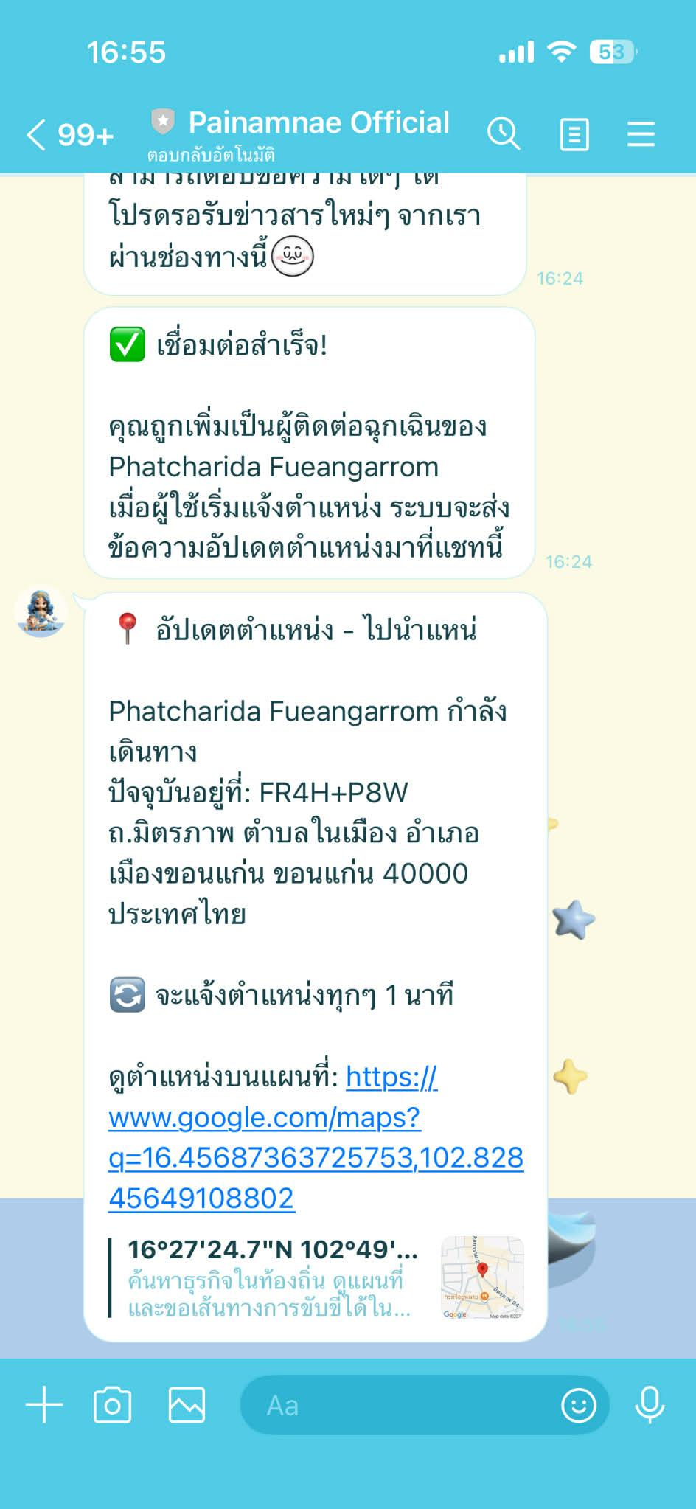 | pass

UAT-PBI-014-009
Test Case Design and Test Results
Test Scenario ID: | UAT-PBI-014-009 |  |  | Project ID : | PID-003-001
Test Scenario Name: | ทดสอบผู้ติดต่อฉุกเฉินได้รับการหยุดแจ้งตำแหน่ง |  |  | Version : | V.1
UAT Name: | เว็บไซต์ ไปนำแหน่ (Painamnae), Line: Painamnae Official |  |  | Last update : | 2026-03-17
Module: | การจัดการบัญชีผู้ใช้, การแจ้งตำแหน่งแก่ผู้ติดต่อฉุกเฉิน |  |  | Tested by: | พัชริดา เฟื่องอารมย์, กิตติญา ภาผล, วัฒนพงศ์ วิชาโคตร
Test Environtment : | Hardware Operating System: Windows 10 Pro 64-bit Software Google Chrome Version: 144.0.7559.133 (64 บิต) Line: version 26.2.0 |  |  | Test Strategy : | ผู้ทดสอบทำการทดสอบระดับ User acceptance test (UAT) ด้วยวิธีการทดสอบแบบแมนนวล (Manual test)
Pre-requisite: | 1. มีบัญชีผู้โดยสารที่ผ่านการสมัครสมาชิกและยืนยันตัวตนในระบบ "ไปนำแหน่" เรียบร้อยแล้ว 2. ผู้โดยสารดังกล่าว ต้องมีข้อมูลผู้ติดต่อฉุกเฉินอยู่ในระบบอย่างน้อย 3 รายการ เพื่อใช้เป็นเป้าหมายในการเลือกส่งการแจ้งตำแหน่ง
Description: | เพื่อตรวจสอบความถูกต้องของฟีเจอร์การแจ้งตำแหน่งผู้โดยสารแกผู้ติดต่อฉุกเฉิน
Test methodology and test process: | ผู้ทดสอบทำการตรวจสอบการทำงานส่วนของการแก้ไขผู้ติดต่อของฝ่ายผู้โดยสาร ในเงื่อนไขกรณีดังต่อไปนี้ เงื่อนไขของผู้โดยสาร (1) ผู้ใช้ต้องกรอก ชื่อผู้ใช้ อีเมล และ รหัสผ่านให้ครบถ้วน (2) ผู้ใช้ต้องกรอก ชื่อ-นามสกุล เบอร์โทรศัพท์ และเลือกเพศให้ครบถ้วน (3) ผู้ใช้ต้องแนบรูปบัตรประชาชน รูปถ่ายใบหน้า กรอกรหัสบัตรประชาชน 13 หลัก และวันหมดอายุของบัตรให้ครบถ้วน พร้อมทั้งให้ติ๊กยืนยัน “ข้าพเจ้ายินยอมรับเงื่อนไขการใช้งาน” (4) ฟอร์แมตของ Username/mail ที่อนุญาตให้กรอกคือชื่อผู้ใช้หรืออีเมล์ที่ได้สมัครไปก่อนหน้าเพื่อทำการเข้าสู่ระบบ ให้เลือกกรอกอย่างใดอย่างหนึ่งเท่านั้น โดยกำหนดให้มีความยาวระหว่าง 4-20 ตัวอักษร อักษรภาษาอังกฤษใช้ a-z, A-Z ตัวเลข 0-9 ตัว และอักขระพิเศษ (_) เท่านั้น (5) ฟอร์แมตของ Password ที่อนุญาตให้กรอกคือ ต้องมีความยาวไม่น้อยกว่า 8 ตัวอักษร โดยที่เป็นตัวเลข 0-9 และตัวอักษร a-z, A-Z เท่านั้น (6) กรณีที่เป็นผู้โดยสารต้องทำการจองที่นั่งก่อน ต้องกรอก จำนวนที่นั่งที่ต้องการจอง เลือกจุดขึ้นรถ เลือกจุดลงรถ และรอคนขับยืนยันการจองให้เรียบร้อยก่อน เงื่อนไขของผู้ติดต่อ (1) ผู้ติดต่อต้องมีบัญชี Line ที่มีการสมัครสมาชิก และเข้าใช้งานไลน์ เรียบร้อยแล้ว (2) เพิ่มบัญชีทางการ Painamnae Official โทรศัพท์ของผู้เรียบร้อยแล้ว กระบวนการทดสอบมีขั้นตอนการดำเนินงานดังต่อไปนี้ Line: Painamnae Official: (1) ผู้ติดต่อเปิด Painamnae Official (2) ดูผลลัพธ์
User Story | Test case ID | No. | Test Case Steps & Inputs | Expected Result | Actual Result | Screenshot | Status (Pass/Fail/No run)
PBI 14 - As a passenger, I want people in my emergency contact to check on my location from time to time so that they know I am whereabout. | TC-EMG-19 | 1 | เปิด Line: Painamnae Official: 1. ผู้ติดต่อเปิด Painamnae Official ที่ทำการเพิ่มไว้แล้ว 2. แสดงผลลัพธ์ในไลน์ จากการที่ผู้โดยสารส่งการแจ้งเตือนตำแหน่งจากเว็บ กรณีจากการเลือกผู้ติดต่อที่แจ้งไป 1 คน จาก UAT-PBI-014-006 | - แสดงหน้าไลน์ไปนำแหน่ - แสดงข้อความ "หยุดการแจ้งตำแหน่งแล้ว" | ระบบสามารถแสดงหน้า Line ไปนำแหน่ได้อย่างถูกต้อง โดยมีการแสดงข้อความ “หยุดการแจ้งตำแหน่งแล้ว” ครบถ้วน และไม่มีข้อผิดพลาดในการแสดงผล | 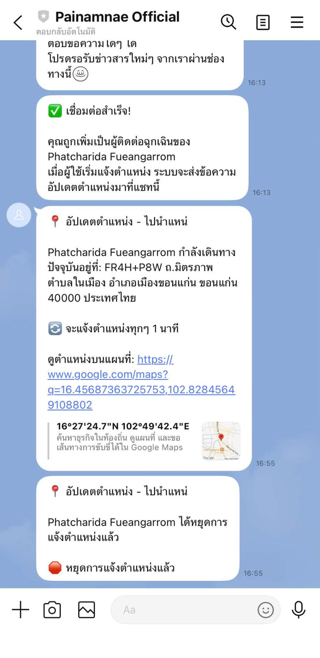 | pass
 | TC-EMG-20 | 1 | เปิด Line: Painamnae Official: 1. ผู้ติดต่อเปิด Painamnae Official ที่ทำการเพิ่มไว้แล้ว 2. แสดงผลลัพธ์ในไลน์ จากการที่ผู้โดยสารส่งการแจ้งเตือนตำแหน่งจากเว็บ กรณีจากการเลือกผู้ติดต่อที่แจ้งไป 2 คน จาก UAT-PBI-014-006 | การแสดงผลลัพธ์่ของทั้ง 2 คน: - แสดงหน้าไลน์ไปนำแหน่ - แสดงข้อความ "หยุดการแจ้งตำแหน่งแล้ว" | ระบบสามารถแสดงหน้า Line ไปนำแหน่สำหรับทั้งสองคนได้อย่างถูกต้อง โดยมีการแสดงข้อความ “หยุดการแจ้งตำแหน่งแล้ว” ครบถ้วน และไม่มีข้อผิดพลาดในการแสดงผล | 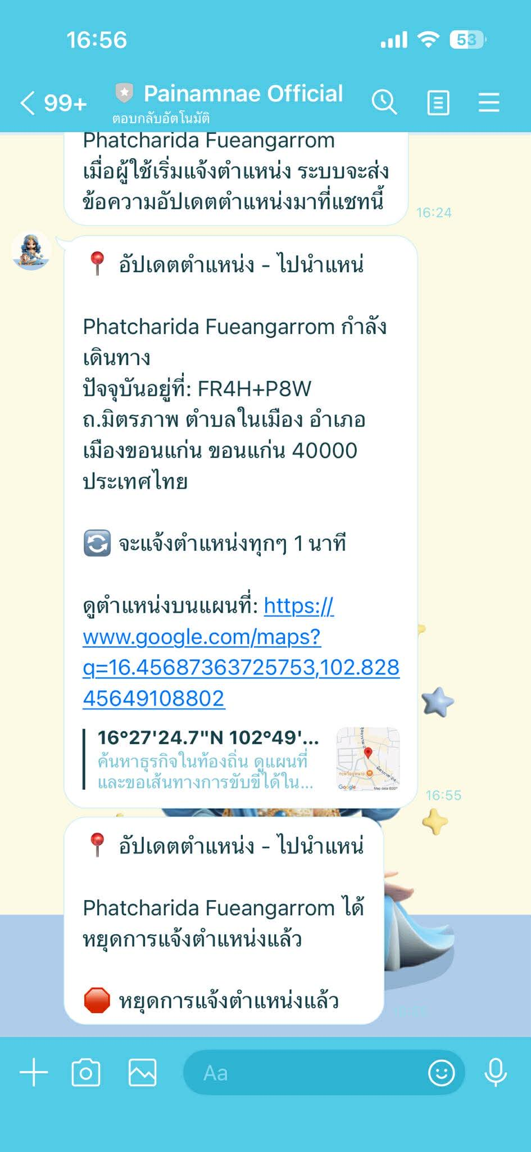 | pass

UAT-PBI-014-010
Test Case Design and Test Results
Test Scenario ID: | UAT-PBI-014-010 |  |  | Project ID : | PID-003-001
Test Scenario Name: | ทดสอบผู้ติดต่อฉุกเฉินได้รับการแจ้งตำแหน่งจนครบตามเวลาที่ผู้โดยสารระบุ |  |  | Version : | V.1
UAT Name: | เว็บไซต์ ไปนำแหน่ (Painamnae), Line: Painamnae Official |  |  | Last update : | 2026-03-17
Module: | การจัดการบัญชีผู้ใช้, การแจ้งตำแหน่งแก่ผู้ติดต่อฉุกเฉิน |  |  | Tested by: | พัชริดา เฟื่องอารมย์, กิตติญา ภาผล, วัฒนพงศ์ วิชาโคตร
Test Environtment : | Hardware Operating System: Windows 10 Pro 64-bit Software Google Chrome Version: 144.0.7559.133 (64 บิต) Line: version 26.2.0 |  |  | Test Strategy : | ผู้ทดสอบทำการทดสอบระดับ User acceptance test (UAT) ด้วยวิธีการทดสอบแบบแมนนวล (Manual test)
Pre-requisite: | 1. มีบัญชีผู้โดยสารที่ผ่านการสมัครสมาชิกและยืนยันตัวตนในระบบ "ไปนำแหน่" เรียบร้อยแล้ว 2. ผู้โดยสารดังกล่าว ต้องมีข้อมูลผู้ติดต่อฉุกเฉินอยู่ในระบบอย่างน้อย 4 รายการ เพื่อใช้เป็นเป้าหมายในการเลือกส่งการแจ้งตำแหน่ง
Description: | เพื่อตรวจสอบความถูกต้องของฟีเจอร์การแจ้งตำแหน่งผู้โดยสารแกผู้ติดต่อฉุกเฉิน
Test methodology and test process: | ผู้ทดสอบทำการตรวจสอบการทำงานส่วนของการแก้ไขผู้ติดต่อของฝ่ายผู้โดยสาร ในเงื่อนไขกรณีดังต่อไปนี้ เงื่อนไขของผู้โดยสาร (1) ผู้ใช้ต้องกรอก ชื่อผู้ใช้ อีเมล และ รหัสผ่านให้ครบถ้วน (2) ผู้ใช้ต้องกรอก ชื่อ-นามสกุล เบอร์โทรศัพท์ และเลือกเพศให้ครบถ้วน (3) ผู้ใช้ต้องแนบรูปบัตรประชาชน รูปถ่ายใบหน้า กรอกรหัสบัตรประชาชน 13 หลัก และวันหมดอายุของบัตรให้ครบถ้วน พร้อมทั้งให้ติ๊กยืนยัน “ข้าพเจ้ายินยอมรับเงื่อนไขการใช้งาน” (4) ฟอร์แมตของ Username/mail ที่อนุญาตให้กรอกคือชื่อผู้ใช้หรืออีเมล์ที่ได้สมัครไปก่อนหน้าเพื่อทำการเข้าสู่ระบบ ให้เลือกกรอกอย่างใดอย่างหนึ่งเท่านั้น โดยกำหนดให้มีความยาวระหว่าง 4-20 ตัวอักษร อักษรภาษาอังกฤษใช้ a-z, A-Z ตัวเลข 0-9 ตัว และอักขระพิเศษ (_) เท่านั้น (5) ฟอร์แมตของ Password ที่อนุญาตให้กรอกคือ ต้องมีความยาวไม่น้อยกว่า 8 ตัวอักษร โดยที่เป็นตัวเลข 0-9 และตัวอักษร a-z, A-Z เท่านั้น (6) กรณีที่เป็นผู้โดยสารต้องทำการจองที่นั่งก่อน ต้องกรอก จำนวนที่นั่งที่ต้องการจอง เลือกจุดขึ้นรถ เลือกจุดลงรถ และรอคนขับยืนยันการจองให้เรียบร้อยก่อน เงื่อนไขของผู้ติดต่อ (1) ผู้ติดต่อต้องมีบัญชี Line ที่มีการสมัครสมาชิก และเข้าใช้งานไลน์ เรียบร้อยแล้ว (2) เพิ่มบัญชีทางการ Painamnae Official โทรศัพท์ของผู้เรียบร้อยแล้ว กระบวนการทดสอบมีขั้นตอนการดำเนินงานดังต่อไปนี้ Line: Painamnae Official: (1) ผู้ติดต่อเปิด Painamnae Official (2) ดูผลลัพธ์
User Story | Test case ID | No. | Test Case Steps & Inputs | Expected Result | Actual Result | Screenshot | Status (Pass/Fail/No run)
PBI 14 - As a passenger, I want people in my emergency contact to check on my location from time to time so that they know I am whereabout. | TC-EMG-21 | 1 | เปิด Line: Painamnae Official: 1. ผู้ติดต่อเปิด Painamnae Official ที่ทำการเพิ่มไว้แล้ว 2. แสดงผลลัพธ์ในไลน์ จากการที่ผู้โดยสารส่งการแจ้งเตือนตำแหน่งจากเว็บ กรณีจากการเลือกผู้ติดต่อที่แจ้งไป 1 คน จาก UAT-PBI-014-006 | - แสดงหน้าไลน์ไปนำแหน่ - เมื่อถึงรอบสุดท้ายของการแจ้งเตือน จะแสดงข้อความ "นี่คือการอัพเดตตำแหน่งรอบสุดท้าย" - แสดงข้อความ "สิ้นสุดการแจ้งเตือนตำแหน่ง" | - แสดงหน้าไลน์ไปนำแหน่ - เมื่อถึงรอบสุดท้ายของการแจ้งเตือน จะแสดงข้อความ "นี่คือการอัพเดตตำแหน่งรอบสุดท้าย" - แสดงข้อความ "สิ้นสุดการแจ้งเตือนตำแหน่ง" |  | Pass
 | TC-EMG-22 | 1 | เปิด Line: Painamnae Official: 1. ผู้ติดต่อเปิด Painamnae Official ที่ทำการเพิ่มไว้แล้ว 2. แสดงผลลัพธ์ในไลน์ จากการที่ผู้โดยสารส่งการแจ้งเตือนตำแหน่งจากเว็บ กรณีจากการเลือกผู้ติดต่อที่แจ้งไป 2 คน จาก UAT-PBI-014-006 | การแสดงผลลัพธ์่ของทั้ง 2 คน: - แสดงหน้าไลน์ไปนำแหน่ - เมื่อถึงรอบสุดท้ายของการแจ้งเตือน จะแสดงข้อความ "นี่คือการอัพเดตตำแหน่งรอบสุดท้าย" - แสดงข้อความ "สิ้นสุดการแจ้งเตือนตำแหน่ง" | การแสดงผลลัพธ์่ของทั้ง 2 คน: - แสดงหน้าไลน์ไปนำแหน่ - เมื่อถึงรอบสุดท้ายของการแจ้งเตือน จะแสดงข้อความ "นี่คือการอัพเดตตำแหน่งรอบสุดท้าย" - แสดงข้อความ "สิ้นสุดการแจ้งเตือนตำแหน่ง" | 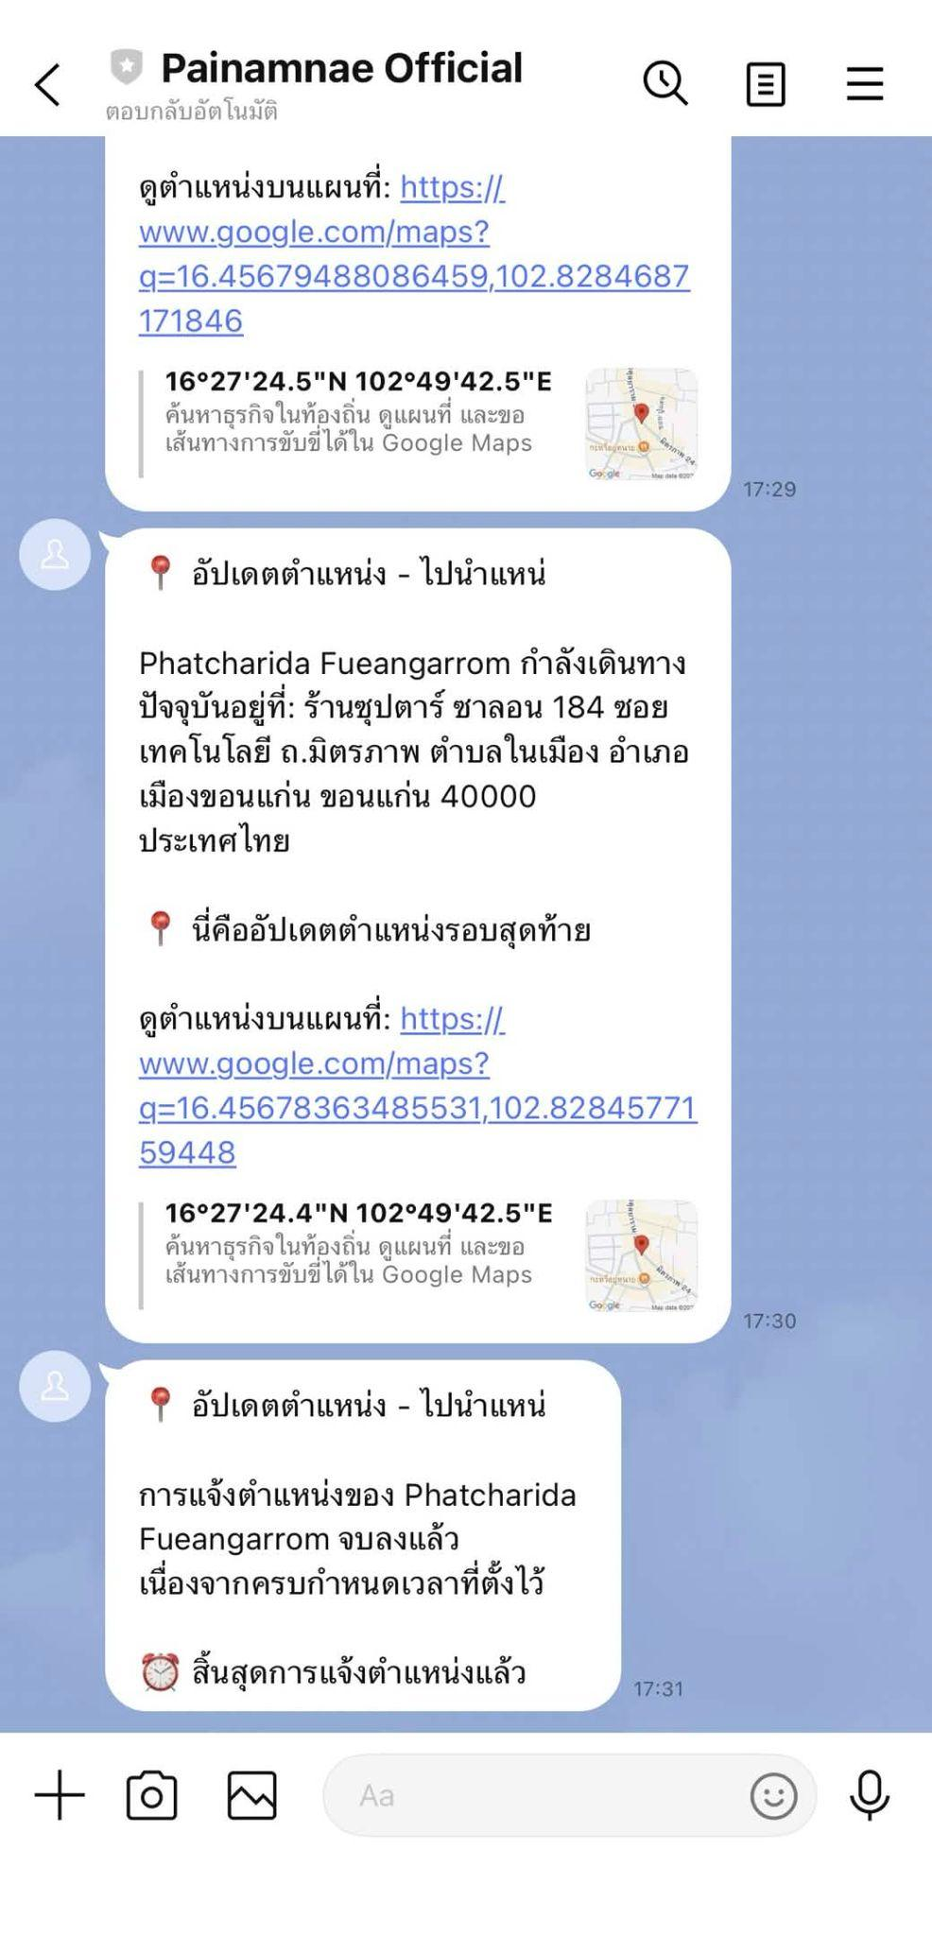 | Pass

